EBIT추정
 |  | 산업분석 데이터(2023년 우주산업실태조사 보고서)

 |  | 우주산업 관련 투자현황
 |  | year | 2016 | 2017 | 2018 | 2019 | 2020 | 2021 | 2022
 |  | Date | 2016-12-31 | 2017-12-31 | 2018-12-31 | 2019-12-31 | 2020-12-31 | 2021-12-31 | 2022-12-31 | CAGR
 |  | 국가연구개발사업투자비 | 19,004,400 | 19,392,700 | 19,775,900 | 20,625,400 | 23,880,300 | 26,579,100 | 28,678,200 | 7.1%
 |  | 우주산업투자비 | 306,713 | 348,495 | 237,090 | 315,410 | 289,193 | 264,816 | 391,507 | 4.2%

A. Summary

 |  |  |  |  |  |  |  | Forecast | Forecast | Forecast | Forecast | Forecast
 | Year |  | 2019 | 2020 | 2021 | 2022 | 2023 | 2024 | 2025 | 2026 | 2027 | 2028
 | Date |  | 2019-12-31 | 2020-12-31 | 2021-12-31 | 2022-12-31 | 2023-12-31 | 2024-12-31 | 2025-12-31 | 2026-12-31 | 2027-12-31 | 2028-12-31
 | Month |  | 12 | 12 | 12 | 12 | 12 | 12 | 12 | 12 | 12 | 12
 | Day |  |  | 366 | 365 | 365 | 365 | 366 | 365 | 365 | 365 | 366

 | <PL>
 | 매출액 |  | 60,770 | 64,876 | 47,100 | 32,892 | 45,523 | 64,086 | 74,556 | 86,736 | 100,907 | 117,392
 | 매출원가 |  | 51,102 | 53,121 | 39,694 | 32,013 | 41,988 | 48,282 | 56,170 | 65,346 | 76,022 | 88,442
 | 재료비 |  |  |  |  |  |  | 33,441 | 38,905 | 45,261 | 52,655 | 61,258
 | 노무비 |  |  |  |  |  |  | 8,436 | 9,814 | 11,417 | 13,283 | 15,453
 | 경비 |  |  |  |  |  |  | 6,405 | 7,451 | 8,668 | 10,084 | 11,732
 |  |  |  |  |  |  |  | 75.3% | 75.3% | 75.3% | 75.3% | 75.3%
 | 매출총이익 |  |  |  |  |  |  | 15,804 | 18,386 | 21,390 | 24,884 | 28,950
 | 판매비와관리비
 | 영업이익 |  |  |  |  |  |  | 15,804 | 18,386 | 21,390 | 24,884 | 28,950

 | <BS>
 | 매출채권및기타채권 |  |  |  |  |  |  | 57,487 | 67,062 | 78,018 | 90,764 | 105,304
 | 재고자산 | 자산 |  |  |  |  |  | 516 | 602 | 701 | 815 | 946
 | 매입채무 | 부채 |  |  |  |  |  | 13,552 | 15,809 | 18,392 | 21,397 | 24,824

 | <CF>
 | 영업활동현금흐름 |  |  |  |  |  |  | 635 | 10,982 | 12,918 | 15,028 | 17,707
 |  | 매출로인한현금흐름 |  |  |  |  |  | 45,989 | 64,981 | 75,780 | 88,160 | 102,852
 |  | 재료비의 지급 |  |  |  |  |  | (33,441) | (38,905) | (45,261) | (52,655) | (61,258)
 |  | 노무비의 지급 |  |  |  |  |  | (8,436) | (9,814) | (11,417) | (13,283) | (15,453)
 |  | 제조간접경비의 지급 |  |  |  |  |  | (6,405) | (7,451) | (8,668) | (10,084) | (11,732)
 |  | 재고자산의 변동 |  |  |  |  |  | (257) | (86) | (98) | (114) | (131)
 |  | 매입채무의 변동 |  |  |  |  |  | 3,185 | 2,257 | 2,583 | 3,005 | 3,428

 | B. 매출 추정 상세 <BS> <PL> <CF>

 | 1. 이익 추정 <PL>
 |  |  |  |  |  |  |  | Forecast | Forecast | Forecast | Forecast | Forecast
 | Year |  | 2019 | 2020 | 2021 | 2022 | 2023 | 2024 | 2025 | 2026 | 2027 | 2028
 | Date | Scenario | 2019-12-31 | 2020-12-31 | 2021-12-31 | 2022-12-31 | 2023-12-31 | 2024-12-31 | 2025-12-31 | 2026-12-31 | 2027-12-31 | 2028-12-31
 | 매출액 | 1 | 60,770 | 64,876 | 47,100 | 32,892 | 45,523 | 64,086 | 74,556 | 86,736 | 100,907 | 117,392
 |  | Growth Rate% |  | 6.8% | -27.4% | -30.2% | 38.4% | 40.8% | 16.3% | 16.3% | 16.3% | 16.3%
 |  | 2024년 수주금액 |  |  |  |  |  | 74,843
 |  | 2024년 사업계획상 매출인식액 |  |  |  |  |  | 64,086

 | 1 | Best Scenario = 사업계획 매출인식액 적용 + 22~24 3년 평균 성장률 Average |  |  |  |  |  | 64,086 | 74,556 | 86,736 | 100,907 | 117,392
 | 2 | Moderate Scenario = 사업계획 매출인식액 적용 + 21~24 CAGR |  |  |  |  |  | 64,086 | 71,014 | 78,690 | 87,197 | 96,623
 | 3 | Worst Scenario = 사업계획 매출인식액 적용 + IMF경제성장률 |  |  |  |  |  | 64,086 | 65,535 | 67,007 | 68,464 | 69,911

 |  |  |  |  |  |  | 2023-2024 Growth Rate | 40.8%
 |  |  |  |  |  |  | 3Y Average | 16.3% | 16.3% | 16.3% | 16.3% | 16.3%
 |  |  |  |  |  |  | 21~24 CAGR | 10.8% | 10.8% | 10.8% | 10.8% | 10.8%
 |  |  |  |  |  |  | IMF 경제성장률 | 2.2% | 2.3% | 2.2% | 2.2% | 2.1%

 | 매출원가 | 1 | 1,015 | 430 | (433) | (1,091) | (7,904) | 48,282 | 56,170 | 65,346 | 76,022 | 88,442
 | 제품원가 |  |  |  |  |  |  | 48,282 | 56,170 | 65,346 | 76,022 | 88,442
 |  | 재료비 |  |  |  |  | 52.2% | 33,441 | 38,905 | 45,261 | 52,655 | 61,258
 |  | 노무비 |  |  |  |  | 13.2% | 8,436 | 9,814 | 11,417 | 13,283 | 15,453
 |  | 경비 |  |  |  |  | 10.0% | 6,405 | 7,451 | 8,668 | 10,084 | 11,732

 | 1 | 사업계획서 매출원가 비율 |  |  |  |  | 재료비 |  | 38,905 | 45,261 | 52,655 | 61,258
 |  |  |  |  |  |  | 노무비 |  | 9,814 | 11,417 | 13,283 | 15,453
 |  |  |  |  |  |  | 경비 |  | 7,451 | 8,668 | 10,084 | 11,732

 | 수주 BackData |  |  |  |  |  | 비율 |  |  | 금액 |  |  |  |  | 계산검증
 | 고객사 | ITEM | 수주금액 | 제조원가율 | 매출인식액 | 수금잔액 | 재료비 | 노무비 | 경비 | 재료비 | 노무비 | 경비 | 매출원가 | 매출총이익
 | 포항가속기연구소 | 4GSR SR(저장링) MPS | 5,200,000,000 | 90% | 3,000,000,000 | 2,420,000,000 | 75% | 10% | 5% | 2,250,000,000 | 300,000,000 | 150,000,000 | 2,700,000,000 | 300,000,000 | 1
 | 해외연구소 등 | RF Component 외 | 2,500,000,000 | 85% | 2,420,000,000 | 100,000,000 | 60% | 15% | 10% | 1,452,000,000 | 363,000,000 | 242,000,000 | 2,057,000,000 | 363,000,000 | 1
 | 기초과학연구원 | 문지동 시험설비 이전 설치 | 2,000,000,000 | 90% | 2,000,000,000 | - | 70% | 10% | 10% | 1,400,000,000 | 200,000,000 | 200,000,000 | 1,800,000,000 | 200,000,000 | 1
 | 한국핵융합에너지연구원 | TCD 추가 증액 | 2,000,000,000 | 80% | 1,700,000,000 | 330,000,000 | 55% | 15% | 10% | 935,000,000 | 255,000,000 | 170,000,000 | 1,360,000,000 | 340,000,000 | 1
 | 기초과학연구원 | SSR2 초전도가속모듈 시제품 제작 | 4,500,000,000 | 85% | 1,350,000,000 | 3,465,000,000 | 60% | 15% | 10% | 810,000,000 | 202,500,000 | 135,000,000 | 1,147,500,000 | 202,500,000 | 1
 | GE ENERGY | 풍력발전 시험설비 구축(설치 및 시운전) | 1,500,000,000 | 85% | 900,000,000 | 660,000,000 | 75% | 5% | 5% | 675,000,000 | 45,000,000 | 45,000,000 | 765,000,000 | 135,000,000 | 1
 | 포항가속기연구소 | 4GSR 입사기 구간 부품 제작(3GHz 가속관 제작) 4set | 1,050,000,000 | 85% | 735,000,000 | 577,500,000 | 55% | 20% | 10% | 404,250,000 | 147,000,000 | 73,500,000 | 624,750,000 | 110,250,000 | 1
 | 포항가속기연구소 | 4GSR 고주파 공동기 모듈 제작 | 1,800,000,000 | 90% | 720,000,000 | 1,188,000,000 | 65% | 15% | 10% | 468,000,000 | 108,000,000 | 72,000,000 | 648,000,000 | 72,000,000 | 1
 | 포항가속기연구소 | 4GSR 입사기 구간 부품 제작(RF Component) | 870,000,000 | 85% | 435,000,000 | 478,500,000 | 60% | 15% | 10% | 261,000,000 | 65,250,000 | 43,500,000 | 369,750,000 | 65,250,000 | 1
 | 포항가속기연구소 | X-FEL 2기 빔라인 증설 | 1,000,000,000 | 85% | 350,000,000 | 715,000,000 | 60% | 15% | 10% | 210,000,000 | 52,500,000 | 35,000,000 | 297,500,000 | 52,500,000 | 1
 | AVS | 3rd Harmonic Cavity | 1,000,000,000 | 85% | 300,000,000 | 700,000,000 | 60% | 15% | 10% | 180,000,000 | 45,000,000 | 30,000,000 | 255,000,000 | 45,000,000 | 1
 | 기초과학연구원 | HWR, QWR 유지보수(성능개선) | 300,000,000 | 85% | 300,000,000 | - | 20% | 45% | 20% | 60,000,000 | 135,000,000 | 60,000,000 | 255,000,000 | 45,000,000 | 1
 | 포항가속기연구소 | 4GSR 진공챔버 Prototype | 400,000,000 | 90% | 200,000,000 | 220,000,000 | 65% | 15% | 10% | 130,000,000 | 30,000,000 | 20,000,000 | 180,000,000 | 20,000,000 | 1
 | 한국원자력의학원 | Flash 치료기기 성능 개선 | 200,000,000 | 85% | 160,000,000 | 44,000,000 | 60% | 15% | 10% | 96,000,000 | 24,000,000 | 16,000,000 | 136,000,000 | 24,000,000 | 1
 | 포항가속기연구소 | 3세대 가속관(2856MHz) 예비품 제작 2set | 500,000,000 | 85% | 150,000,000 | 385,000,000 | 55% | 20% | 10% | 82,500,000 | 30,000,000 | 15,000,000 | 127,500,000 | 22,500,000 | 1
 | 포항가속기연구소 | 3세대 SLED 및 RF Component | 391,800,000 | 75% | 117,540,000 | 301,686,000 | 50% | 15% | 10% | 58,770,000 | 17,631,000 | 11,754,000 | 88,155,000 | 29,385,000 | 1
 | 한국핵융합에너지연구원 | MG 예비품 | 100,000,000 | 85% | 100,000,000 | - | 75% | 5% | 5% | 75,000,000 | 5,000,000 | 5,000,000 | 85,000,000 | 15,000,000 | 1
 | 현대로템 | 생산설비 안정성 증진(모니터링 시스템) | 100,000,000 | 85% | 100,000,000 | - | 75% | 5% | 5% | 75,000,000 | 5,000,000 | 5,000,000 | 85,000,000 | 15,000,000 | 1
 | 효성중공업 | 냉각설비 유지보수 | 100,000,000 | 85% | 100,000,000 | - | 65% | 10% | 10% | 65,000,000 | 10,000,000 | 10,000,000 | 85,000,000 | 15,000,000 | 1
 | 한국핵융합에너지연구원 | 디버터 곡면부 접합 및 검사기술 개발 | 300,000,000 | 90% | 90,000,000 | 231,000,000 | 30% | 40% | 20% | 27,000,000 | 36,000,000 | 18,000,000 | 81,000,000 | 9,000,000 | 1
 | 포항가속기연구소 | 4GSR 입사기 구간 부품 제작(Photocathode RF-Gun) 2set | 240,000,000 | 85% | 72,000,000 | 184,800,000 | 60% | 15% | 10% | 43,200,000 | 10,800,000 | 7,200,000 | 61,200,000 | 10,800,000 | 1
 | ㈜쎄크 | Cavity Brazing | 60,000,000 | 80% | 60,000,000 | - | 10% | 50% | 20% | 6,000,000 | 30,000,000 | 12,000,000 | 48,000,000 | 12,000,000 | 1
 | 포항가속기연구소 | 3세대 Straight 도파관 제작 | 26,000,000 | 85% | 7,800,000 | 20,020,000 | 50% | 25% | 10% | 3,900,000 | 1,950,000 | 780,000 | 6,630,000 | 1,170,000 | 1
 | 한국항공우주연구원(민간 체계업체) | ① 1단엔진 개발(엔진 컴포넌트) | 8,000,000,000 | 70% | 3,200,000,000 | - | 43% | 15% | 12% | 1,376,000,000 | 480,000,000 | 384,000,000 | 2,240,000,000 | 960,000,000 | 1
 | 체계업체 | ③ 차세대발사체 시험설비 개발 (RETF, UETF) | 5,000,000,000 | 70% | 3,000,000,000 | - | 50% | 11% | 9% | 1,500,000,000 | 330,000,000 | 270,000,000 | 2,100,000,000 | 900,000,000 | 1
 | 한화에어로스페이스 | ① 자세제어 (유도무기) DACS 개발 사업 (시험설비사업포함) | 4,545,454,545 | 69% | 2,727,272,727 | - | 45% | 13% | 11% | 1,227,272,727 | 354,545,455 | 300,000,000 | 1,881,818,182 | 845,454,545 | 1
 | 로템 | ① 고체발사체 상단엔진개발사업 | 4,000,000,000 | 69% | 2,400,000,000 | - | 42% | 16% | 11% | 1,008,000,000 | 384,000,000 | 264,000,000 | 1,656,000,000 | 744,000,000 | 1
 | 한국항공우주연구원 | ① 나로우주센터 시험설비 보수사업 | 3,000,000,000 | 70% | 1,800,000,000 | - | 50% | 11% | 9% | 900,000,000 | 198,000,000 | 162,000,000 | 1,260,000,000 | 540,000,000 | 1
 | 한국항공우주연구원(민간 체계업체) | ② 2단엔진 개발 (엔진체계) | 3,000,000,000 | 70% | 1,800,000,000 | - | 40% | 17% | 13% | 720,000,000 | 306,000,000 | 234,000,000 | 1,260,000,000 | 540,000,000 | 1
 | 한국항공우주연구원 | ① 소형발사체 엔진부품 AM 개발 | 780,000,000 | 70% | 780,000,000 | - | 35% | 19% | 16% | 273,000,000 | 148,200,000 | 124,800,000 | 546,000,000 | 234,000,000 | 1
 | 국방과학연구소 | ② 속도장치 3D 프린팅 개발사업 | 1,000,000,000 | 68% | 600,000,000 | - | 40% | 16% | 12% | 240,000,000 | 96,000,000 | 72,000,000 | 408,000,000 | 192,000,000 | 1
 | 국방과학연구소 | ① 냉각익 성능시험용 시제 개발 | 454,545,455 | 68% | 272,727,273 | - | 40% | 17% | 11% | 109,090,909 | 46,363,636 | 30,000,000 | 185,454,545 | 87,272,727 | 1
 | 한화에어로스페이스 | ② DACS 시험설비 개발 | 225,000,000 | 70% | 135,000,000 | - | 40% | 17% | 13% | 54,000,000 | 22,950,000 | 17,550,000 | 94,500,000 | 40,500,000 | 1
 | 한국수력원자력 | 소형 열분해/용융 시스템 | 3,500,000,000 | 70% | 1,750,000,000 | 3,850,000,000 | 35% | 20% | 15% | 612,500,000 | 350,000,000 | 262,500,000 | 1,225,000,000 | 525,000,000 | 1
 | 국방과학연구소 | 열 차폐 소재 개발 및 시험 | 3,200,000,000 | 80% | 500,000,000 | 3,520,000,000 | 60% | 15% | 5% | 300,000,000 | 75,000,000 | 25,000,000 | 400,000,000 | 100,000,000 | 1
 | SPC사, 정부연구소 | 대용량 청록수소 공급시스템 실증 | 12,000,000,000 | 80% | - | 13,200,000,000 | 60% | 15% | 5% | - | - | - | - | - | 1
 | ITER IO | ITER IVC BUSBAR 설계 제작 | - | 82% | 2,138,000,000 | 8,459,000,000 | 59% | 12% | 11% | 1,261,420,000 | 256,560,000 | 235,180,000 | 1,753,160,000 | 384,840,000 | 1
 | ITER IO | In-Vessel Vertical Stability Coils Prototyping, Manufacturing and Installation | - | 79% | 1,536,000,000 | 17,180,000,000 | 50% | 14% | 15% | 768,000,000 | 215,040,000 | 230,400,000 | 1,213,440,000 | 322,560,000 | 1
 | ITER IO | IC RF Window Design, Prototype, Testing and Manufacturing | - | 79% | 676,000,000 | 1,452,000,000 | 50% | 15% | 15% | 336,242,400 | 100,724,000 | 100,453,600 | 537,420,000 | 138,580,000 | 1
 | ITER IO | Diagnostic First Wall Manufacture | - | 82% | 533,000,000 | 2,515,000,000 | 59% | 13% | 10% | 314,470,000 | 69,290,000 | 53,300,000 | 437,060,000 | 95,940,000 | 1
 | 한국핵융합에너지연구원 | MG 시스템 자재(MG 시스템 예비품) 구매 | - | 82% | 289,090,909 | - | 80% | 0% | 2% | 230,665,636 | 1,011,818 | 5,030,182 | 236,707,636 | 52,383,273 | 1
 | 한국핵융합에너지연구원 | MG VVVF controller 제작, 설치 및 제어시스템 PLC 교체 | - | 80% | 281,181,818 | - | 73% | 4% | 4% | 204,053,645 | 11,134,800 | 10,235,018 | 225,423,463 | 55,758,355 | 1
 | 기초과학연구원 | SSR1 초전도가속모듈 시제품 제작 | - | 85% | 180,000,000 | - | 60% | 15% | 10% | 108,000,000 | 27,000,000 | 18,000,000 | 153,000,000 | 27,000,000 | 1
 | KFE-KODA | ITER 중성자 방사화 시스템 IV, VS 18, L3 전송선 제작 | - | 80% | 179,000,000 | 179,000,000 | 36% | 24% | 20% | 63,938,800 | 43,407,500 | 36,551,800 | 143,898,100 | 35,101,900 | 1
 | ITER IO | ITER Diagnostic TO#7 Prototype fabrication and test for LEVI Electrical Feedthrough | - | 96% | 166,000,000 | 291,000,000 | 67% | 14% | 14% | 111,834,200 | 24,020,200 | 23,439,200 | 159,293,600 | 6,706,400 | 1
 | ITER IO | IVC Feedthrough Design Verification, Qualification and Production | - | 84% | 161,000,000 | 2,922,000,000 | 63% | 10% | 12% | 100,721,600 | 16,309,300 | 18,563,300 | 135,594,200 | 25,405,800 | 1
 | 한국핵융합에너지연구원 | ITER 진단장치 최종설계를 위한 기술지원 용역 | - | 91% | 137,272,727 | - | 46% | 24% | 21% | 63,214,091 | 33,069,000 | 28,291,909 | 124,575,000 | 12,697,727 | 1
 | 기초과학연구원 | SSR2 초전도 가속관 후처리 및 고온 열처리 | - | 78% | 93,909,091 | - | 6% | 41% | 30% | 6,000,791 | 38,906,536 | 28,003,691 | 72,911,018 | 20,998,073 | 1
 | 한국핵융합에너지연구원 | ITER 중부포트 11번 포트플러그 내부 진단장치 제작 | - | 82% | 54,545,455 | - | 44% | 19% | 19% | 23,820,000 | 10,216,364 | 10,440,000 | 44,476,364 | 10,069,091 | 1
 | 한국원자력연구원 | 한국원자력연구원 RF Window 2set 제작 | - | 68% | 44,000,000 | - | 31% | 22% | 15% | 13,679,600 | 9,631,600 | 6,639,600 | 29,950,800 | 14,049,200 | 1
 | 효성중공업 | 한전 신영주변전소 냉각 예비품 펌프 구매 | - | 72% | 6,300,000 | - | 68% | 2% | 1% | 4,299,750 | 139,230 | 91,350 | 4,530,330 | 1,769,670 | 1
 | 기초과학연구원 | SSR1 초전도가속관용 튜너 2차 시제품 제작 | - | 80% | - | - | 65% | 9% | 7% | - | - | - | - | - | 1
 | 한화에어로스페이스 | ① 한국형발사체 성능개량 사업(KSLV-2A) 연소기 시제품 개발 및 설비 구축 (누리호발사체(한국형발사체 3회 연속발사)) | - | 67% | 7,408,369,650 | 19,029,999,945 | 40% | 15% | 12% | 2,963,347,860 | 1,111,255,448 | 889,004,358 | 4,963,607,666 | 2,444,761,985 | 1
 | 한국항공우주연구원 | ⑥ 고성능 액체로켓엔진 연소기용 유도가열 회전브레이징로 제작 | - | 86% | 3,181,818,182 | 5,000,000,000 | 75% | 7% | 4% | 2,386,363,636 | 222,727,273 | 127,272,727 | 2,736,363,636 | 445,454,545 | 1
 | 한국항공우주연구원 | ① 방산용 액체로켓 상단엔진 개발 | - | 70% | 1,425,000,000 | 1,881,000,000 | 43% | 15% | 12% | 612,750,000 | 213,750,000 | 171,000,000 | 997,500,000 | 427,500,000 | 1
 | 한국항공우주연구원 | ⑤ 100톤급 엔진 열교환기 개발 (선진행) | - | 71% | 681,818,182 | 2,500,000,000 | 50% | 12% | 9% | 340,909,091 | 81,818,182 | 61,363,636 | 484,090,909 | 197,727,273 | 1
 | 한국항공우주연구원 | ① 연소기 시험설비 검증용 엔진 구성품 제작(주/예연소기 SAM1) | - | 70% | 625,454,545 | 688,000,000 | 40% | 17% | 13% | 250,181,818 | 106,327,273 | 81,309,091 | 437,818,182 | 187,636,364 | 1
 | 한국항공우주연구원 | ③ 100톤급 축소형 파워팩 시제품 제작 | - | 80% | 563,636,364 | 620,000,000 | 70% | 7% | 3% | 394,545,455 | 39,454,545 | 16,909,091 | 450,909,091 | 112,727,273 | 1
 | 국방과학연구소 | ③ 준자유 제트류 공기가열기 제작 | - | 66% | 523,714,231 | 720,107,067 | 38% | 16% | 12% | 199,011,408 | 83,794,277 | 62,845,708 | 345,651,392 | 178,062,838 | 1
 | 한국항공우주연구원 | ④ 재사용시연체 핵심기술개발 | - | 80% | 296,363,636 | 2,517,000,000 | 70% | 5% | 5% | 207,454,545 | 14,818,182 | 14,818,182 | 237,090,909 | 59,272,727 | 1
 | 한국항공우주연구원 | ② 고압축소형 연소실 AM 제작 | - | 70% | 274,545,455 | 302,000,000 | 35% | 19% | 16% | 96,090,909 | 52,163,636 | 43,927,273 | 192,181,818 | 82,363,636 | 1
 | 한국항공우주연구원 | ② 고공추력 성능검증 시험평가용 시험장치 운용 및 시험평가 지원용역 (추가계약) | - | 76% | 220,000,000 | 242,000,000 | 55% | 12% | 9% | 121,000,000 | 26,400,000 | 19,800,000 | 167,200,000 | 52,800,000 | 1
 | 국방과학연구소 | ① 냉각익 냉각성능 검증용 시편제작 | - | 70% | 98,800,000 | 108,680,000 | 40% | 18% | 12% | 39,520,000 | 17,784,000 | 11,856,000 | 69,160,000 | 29,640,000 | 1
 | 국방과학연구소 | ② 냉각형 터빈 블레이드 및 노즐베인 더미시편 제작 | - | 70% | 61,272,727 | 67,400,000 | 40% | 18% | 12% | 24,509,091 | 11,029,091 | 7,352,727 | 42,890,909 | 18,381,818 | 1
 | 한국항공우주연구원 | ① 해수추력기 시험설비 제작, 설치 및 시험지원 | - | 71% | - | - | 50% | 12% | 9% | - | - | - | - | - | 1
 | 탑이엔에스 | 플라즈마 용융시스템 구매 및 용역 | - | 42% | 2,730,000,000 | 11,220,000,000 | 22% | 11% | 9% | 600,600,000 | 300,300,000 | 245,700,000 | 1,146,600,000 | 1,583,400,000 | 1
 | 국방과학연구소 | 준자유제트 시험장치 제작 | - | 83% | 1,411,690,909 | 1,552,860,000 | 72% | 6% | 5% | 1,016,417,454 | 84,701,455 | 70,584,545 | 1,171,703,454 | 239,987,455 | 1
 | 국방과학연구소 | 초고속 고온 플라즈마 장치 제작 | - | 80% | 983,181,818 | 1,081,500,000 | 55% | 15% | 10% | 540,750,000 | 147,477,273 | 98,318,182 | 786,545,454 | 196,636,364 | 1
 | 국방과학연구소 | 고속유동모사 기계시스템 성능개량 | - | 83% | 943,091,318 | 1,037,400,450 | 74% | 5% | 4% | 697,887,575 | 47,154,566 | 37,723,653 | 782,765,794 | 160,325,524 | 1
 | 국방과학연구소 | VAHs 고도모의 장치 | - | 79% | 772,727,273 | 1,600,000,001 | 69% | 5% | 5% | 533,181,818 | 38,636,364 | 38,636,364 | 610,454,546 | 162,272,727 | 1
 | 국방과학연구소 | 고속유동모사 온도유압 제어시스템 | - | 80% | 504,090,909 | 554,500,000 | 73% | 4% | 3% | 367,986,364 | 22,180,000 | 15,122,727 | 405,289,091 | 98,801,818 | 1
 | 국방기술진흥연구소 | 극한환경용 냉각외피/기밀소재 성능평가 | - | 81% | 474,181,818 | 6,180,000,000 | 63% | 7% | 11% | 298,734,545 | 33,192,727 | 52,160,000 | 384,087,273 | 90,094,545 | 1
 | 한국핵융합에너지연구원 | PFC 냉각수시스템 성능향상 | - | 80% | 62,272,727 | 68,500,000 | 55% | 15% | 10% | 34,250,000 | 9,340,909 | 6,227,273 | 49,818,182 | 12,454,545 | 1
 | 국립환경과학원 | 폐기물 전처리 시험용역 | - | 80% | 36,000,000 | 39,600,000 | 50% | 15% | 15% | 18,000,000 | 5,400,000 | 5,400,000 | 28,800,000 | 7,200,000 | 1
 | 합계 |  |  |  | 64,085,669,743 | 122,599,053,461 | 53% | 15% | 11% | 33,441,335,720 | 8,435,855,638 | 6,404,535,187 | 48,281,726,545 | 15,803,943,199

 | 2. 운전자본 추정 <BS>
 |  |  |  |  |  |  |  | Forecast | Forecast | Forecast | Forecast | Forecast
 | Year |  | 2019 | 2020 | 2021 | 2022 | 2023 | 2024 | 2025 | 2026 | 2027 | 2028
 | Date |  | 2019-12-31 | 2020-12-31 | 2021-12-31 | 2022-12-31 | 2023-12-31 | 2024-12-31 | 2025-12-31 | 2026-12-31 | 2027-12-31 | 2028-12-31
 | Month |  | 12 | 12 | 12 | 12 | 12 | 12 | 12 | 12 | 12 | 12
 | Day |  |  | 366 | 365 | 365 | 365 | 366 | 365 | 365 | 365 | 366

 | <PL>
 | 매출액 |  | 60,770 | 64,876 | 47,100 | 32,892 | 45,523 | 64,086 | 74,556 | 86,736 | 100,907 | 117,392
 | 매출원가 |  | 51,102 | 53,121 | 39,694 | 32,013 | 41,988 | 48,282 | 56,170 | 65,346 | 76,022 | 88,442

 | <BS>
 | 매출채권및기타채권 |  |  | 27,303 | 33,843 | 36,663 | 39,390 | 57,487 | 67,062 | 78,018 | 90,764 | 105,304
 | 재고자산 |  |  |  | 423 | 491 | 259 | 516 | 602 | 701 | 815 | 946
 | 매입채무및기타채무 |  |  | 7,254 | 13,066 | 8,588 | 10,367 | 13,552 | 15,809 | 18,392 | 21,397 | 24,824

 | <회전율> |  |  |  |  |  |  |  | <Scenario> | 1 | 매출채권
 | 매출채권 회전율 |  | #DIV/0! | 2.38 | 1.39 | 0.90 | 1.16 |  |  | 1 | 재고자산
 | 재고자산 |  |  |  | 93.88 | 65.19 | 161.95 |  |  | 1 | 매입채무
 | 매입채무및기타채무 |  |  |  | 3.04 | 3.73 | 4.05

 |  |  |  |  |  |  |  |  | Scenario | 1 | 2 | 3
 | <회전기일> |  |  |  |  |  |  |  | 적용기일 | 3yr avg | 2yr avg
 | 매출채권 | DSO |  |  | 262.3 | 406.8 | 315.8 |  | 328.31 | 328.31 | 361.34
 | 재고자산 | DIO |  |  | 3.9 | 5.6 | 2.3 |  | 3.91 | 3.91 | 3.93
 | 매입채무및기타채무 | DPO |  |  | 120.2 | 97.9 | 90.1 |  | 102.73 | 102.73 | 94.02

 | 3. 영업현금흐름 <CF>
 |  |  |  |  |  |  |  | Forecast | Forecast | Forecast | Forecast | Forecast
 | Year |  | 2019 | 2020 | 2021 | 2022 | 2023 | 2024 | 2025 | 2026 | 2027 | 2028
 | Date |  | 2019-12-31 | 2020-12-31 | 2021-12-31 | 2022-12-31 | 2023-12-31 | 2024-12-31 | 2025-12-31 | 2026-12-31 | 2027-12-31 | 2028-12-31
 | Month |  | 12 | 12 | 12 | 12 | 12 | 12 | 12 | 12 | 12 | 12
 | Day |  |  | 366 | 365 | 365 | 365 | 366 | 365 | 365 | 365 | 366

 | <CF>
 | 영업활동현금흐름 |  | - | - | - | - | - | 635 | 10,982 | 12,918 | 15,028 | 17,707
 | 매출로인한현금흐름 |  |  |  |  |  |  | 45,989 | 64,981 | 75,780 | 88,160 | 102,852
 | 재료비의 지급 |  |  |  |  |  |  | (33,441) | (38,905) | (45,261) | (52,655) | (61,258)
 | 노무비의 지급 |  |  |  |  |  |  | (8,436) | (9,814) | (11,417) | (13,283) | (15,453)
 | 제조간접경비의 지급 |  |  |  |  |  |  | (6,405) | (7,451) | (8,668) | (10,084) | (11,732)
 | 재고자산의 변동 |  |  |  |  |  |  | (257) | (86) | (98) | (114) | (131)
 | 매입채무의 변동 |  |  |  |  |  |  | 3,185 | 2,257 | 2,583 | 3,005 | 3,428

 |  | https://dart.fss.or.kr/dsaf001/main.do?rcpNo=20240814001167 |  |  |  |  |  |  |  |  |  |  |  |  |  | https://doc.msit.go.kr/SynapDocViewServer/viewer/doc.html?key=e68878b80c464a19b06d5eac948c8b34&convType=html&convLocale=ko_KR&contextPath=/SynapDocViewServer/

 |  | 2) 특수사업 |  |  |  |  |  |  |  |  |  |  |  |  |  | 1. 세계 우주 경제 규모
 |  | - 해당회사 : 비츠로넥스텍 |  |  |  |  |  |  |  |  |  |  |  |  |  | • 2022년 세계 우주산업 규모는 전년 대비 2%p(65억 달러) 성장한 3,840억 달러로 나타났다. 전체 우주산업 규모에서 정부예산 등을 제외한 실질적으로 우주시장을 형성하고 있는 전 세계 위성 및 관련 산업의 규모는 2,810억 달러로 전년 대비 소폭 상승한 것으로 나타났으며 이는 전체 우주산업의 73%를 차지하는 수준이다.
 |  |  |  |  |  |  |  |  |  |  |  |  |  |  |  | • 위성산업 세부분야별로 살펴보면 지상장비 분야가 전체 37.8%를 차지하는 것으로 나타나 가장 큰 비중을 차지하고 있음을 알 수 있다. 그 가운데에서도 특히 GNSS(Global Navigation Satellite System)분야는 1,119억 달러에 달하는 것으로 나타났다. 지상장비 분야에 이어 위성 서비스 분야가 1,133억 달러 규모로 이들 두 분야가 전체 우주산업에서 차지하는 비중은 약 70% 수준인 것으로 나타나 시장의 대부분을 차지하고 있음을 알 수 있다. 위성 서비스 분야에서는 위성TV, 위성인터넷 등이 포함된 소비자 서비스 영역이 압도적인 비중을 차지하고 있는 것으로 나타났다.
 |  | 가. 산업의 특성
 |  | 우주항공산업은 항공기 우주비행체 관련 부속기기류 및 관련 소재류를 생산·제조·가공·조립·개조 또는 수리하는 것을 포함하되 항공법에 의한 항공기의 정비·수리·개조등 항공기 사용자가 그 운항상의 필요로 행하는 작업을 제외한 것입니다. |  |  |  |  |  |  |  |  |  |  |  |  |  |  | 2022
 |  | 우주항공산업은 현대 모든 산업기술의 총아로 불릴만큼 다양한 산업기술을 사용하고 있는 대표적인 기술집약적장치 산업이며 대규모 투자와 이에 따른 막대한 위험도가 뒤따르는 규모성 사업으로 볼 수 있습니다. |  |  |  |  |  |  |  |  |  |  |  |  |  | 세계 우주산업 규모 | 3,840
 |  | 특히 항공우주산업에 소요되는 산업기술은 진보적 혁신성과 보수적인 안전성을 모두 갖추어야 하는 고난도 기술들이 대부분이며, 개발과 제작에는 고도로 숙련된 경험 인력이 대규모로 요구되는 고용촉발형산업으로 생산후 판매방식이 아닌 수주 후 개발생산방식을 따르고 있습니다. |  |  |  |  |  |  |  |  |  |  |  |  |  | 세계 위성 및 관련 산업의 규모 | 2,810
 |  |  |  |  |  |  |  |  |  |  |  |  |  |  |  | 지상장비 | 145
 |  | 나. 산업의 성장성 |  |  |  |  |  |  |  |  |  |  |  |  |  | 위성서비스 | 113
 |  | * 국내 우주산업 시장규모 (단위:백만원) |  |  |  |  |  |  |  |  |  |  |  |  |  | 위성 외 우주산업 | 103
 |  | 구분 | 2017년 | 2018년 | 2019년 | 2020년 | 2021년
 |  | 산업체(매출현황) | 3,393,099 | 3,290,795 | 3,260,974 | 2,781,758 | 2,569,713 |  |  |  |  |  |  |  |  | • 전 세계 위성 산업의 규모는 지난 2013년 당시 2,300억 달러 규모에서 지난해 2,810억 달러 규모로 지난 10년간 20%p 넘게 성장한 것으로 조사되었다. 또한 위성산업 세부분야별로 대체적으로 고른 성장세를 기록한 것으로 나타났으나 일부분야는 감소한 것으로 나타나 최종 1%p 미만의 성장한 것으로 나타났다.
 |  | 연구기관(예산현황) | 783,704 | 644,945 | 633,691 | 637,256 | 621,099 |  |  |  |  |  |  |  |  | • 한편 세계 위성 산업에서 미국 시장이 차지하는 비중은 37%로 전년 대비 소폭 증가한 것으로 나타났으며 성장률 측면 역시 미국을 제외한 나머지 국가들은 2%p 감소한 반면 미국은 4.7%p 성장한 것으로 나타나 대조적인 양상을 띠었다. 한편 위성 산업을 제외한 상업용 유인 우주비행 및 각국 정부의 우주 예산 등 非 위성 분야의 경우 1,007억 달러로 전년 대비 6%p(57억 달러) 증가한 것으로 나타나 이 분야 역시 지속적인 상승세를 보이는 것으로 나타났다.
 |  | 대학(연구비현황) | 42,183 | 49,564 | 47,216 | 34,706 | 33,529
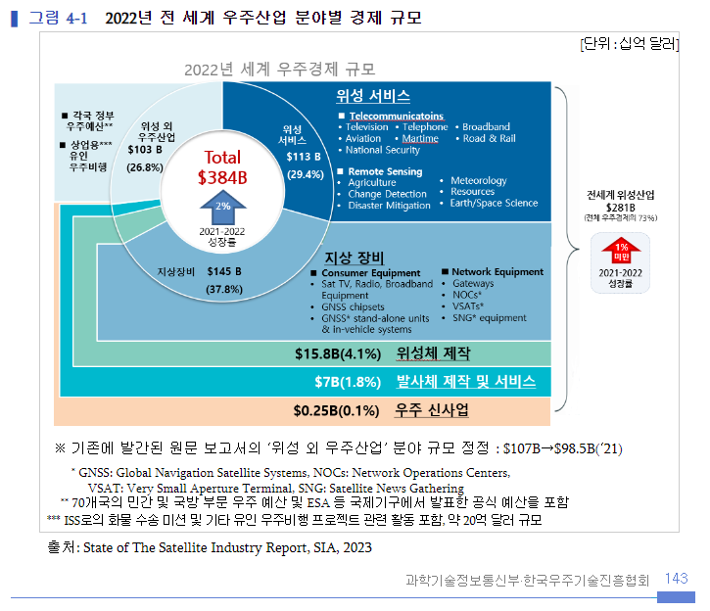
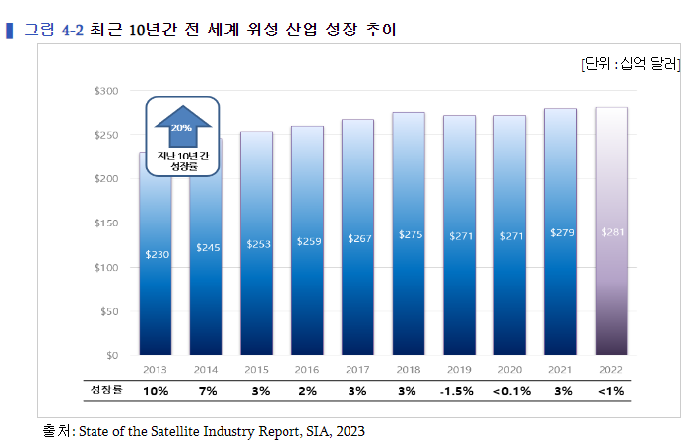
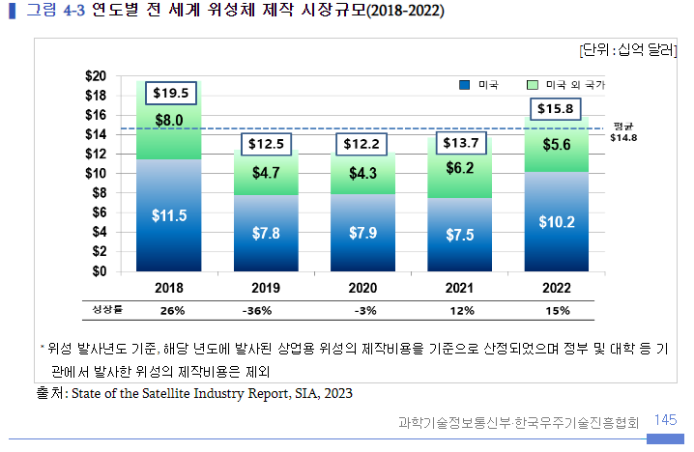
 |  | 합계 | 4,218,986 | 3,985,304 | 3,941,881 | 3,453,720 | 3,224,341
 |  | (자료:한국항공우주연구원 우주산업실태조사 보고서-2022)

 |  | * 국내 우주산업분야의 투자현황(2022년) (단위:백만원,%)
 |  | 구분 | 기업 |  | 연구기관 |  | 대학 |  | 전체
 |  |  | 금액 | 비율 | 금액 | 비율 | 금액 | 비율 | 금액 | 비율
 |  | 설비투자 | 205,826 | 100 | 57,726 | 100 | 1,264 | 100 | 264,816 | 100
 |  | R&D | 150,522 | 73.1 | 28,848 | 50 | 1,114 | 88.1 | 180,484 | 68.2
 |  | 교육훈련 | 54,634 | 26.5 | 28,804 | 49.9 | 86 | 6.8 | 83,524 | 31.5
 |  | 기타 | 670 | 0.3 | 74 | 0.1 | 64 | 5.1 | 808 | 0.3
 |  | (자료:한국항공우주연구원 우주산업실태조사 보고서-2022)

 |  | * 세계 우주산업 시장규모
 |  | 구분 | 단위 | 2017 | 2018 | 2019 | 2020 | 2021 | 2022
 |  | 매출액 | 십억 달러 | 348 | 360 | 366 | 371 | 378 | 384
 |  | 증가율 | % |  | 3.4% | 1.7% | 1.4% | 1.8% | 1.7%
 |  | (자료:한국항공우주연구원 우주산업실태조사 보고서-2023)

 |  | 현재 세계 우주항공산업 시장은 전체 제조업 시장에서의 비중은 적어도 제품 단위별 시장규모를 따지면 가장 큰 고부가가치 창출이 가능한 부문으로 주목받고 있습니다.
 |  | 일본 항공우주공업회가 조사한 바에 따르면 중량1톤당 제품가격이 자동차의 3만달러에 비해 여객기는 81만달러, 통신위성은 874만달러로 항공우주제품은 타산업제품에 비교할 수 없는 고부가가치 제품입니다.
 |  | 미국과 유럽등 선진국들이 점유하고 있는 우주항공시장에 중국과 일본도 적극적으로 나서고 있으며 우주과학기술이 발전함에 따라 우주개발과정에서 나온 신기술을 응용해 첨단의료기술과 다양한 신소재제품등 우주관련 산업도 함께 발전하고 있고, 우주환경을 이용한 신소재, 신의약품개발은 미래 신산업의 원천이 될 것으로 전망하고 있습니다.
 |  | 또한 향후 통신, 방송위성 수요 증가, 위성이용분야 확대등으로 우주산업의 지속적인 발전이 예상되고 있습니다.

 |  | 다. 경기변동의 특성
 |  | 우주항공산업은 경기변동의 영향을 거의 받지 않으나 모든사업이 자국정부의 주도하에 진행되기 때문에 자국 정부의 우주산업정책등의 많은 영향을 받습니다.

 |  | 라. 경쟁상황
 |  | ① 경쟁 특성 및 요인
 |  | 우주사업의 경우 정부지원에 의한 R&D성격이 강하기 때문에 기업의 주도적 참여가 어렵다는 특성이 있으며, 이 특성 때문에 모든 사업은 정부연구소인 한국항공우주연구원 중심으로 사업이 진행되고 있으며 일부 기업이 이에 참여하는 형태입니다.
 |  | 따라서 기업 간 경쟁적이라기보다는 상호보완적 형태를 많이 이루고 있습니다. 즉 R&D사업을 효과적으로 추진하고, 선진기술을 빠른시간에 흡수하기 위한 방안의 하나로 거의 전 부문에서 전략적 제휴가 활용되고 있습니다.

 |  | ② 시장 진입
 |  | 개발주기가 길고 자본 및 기술측면의 진입장벽이 높습니다. 즉 막대한 연구개발비가 소요되고 매출액에서 차지하는 연구개발비의 비중이 높은 산업의 특성 때문에 그에 상응하는 투자위험도도 높고 또한 수요자의 범위가 한정되어 있고 제품도 표준화되어 있지 않아 수요자의 요구나 임무특성에 따라 변화되는 부분이 많기 때문에 시장진입에 어려움이 따릅니다.

 |  | 마. 자원 조달상의 특성
 |  | 우주항공산업에 사용되는 부품 및 소재는 티타늄 합금, 초고강도 합금, 복합재료, 알루미늄 합금등이 주로 사용되고 있으며, 고온 및 저온, 고진공등의 운전조건으로 인하여 소재의 내구성 및 내열성이 탁월해야 하고 신뢰성등을 갖춰야 합니다. 이런 특성으로 산업 전반에 걸쳐 전략적 제휴를 통하여 품질 및 신뢰성이 향상된 부품소재개발을 진행되고 있으며, 소재개발과 더불어 소재를 가공할 수 있는 공정개발도 동시에진행되고 있습니다.

 |  | 바. 환경 및 규격 규제
 |  | 우주항공산업에서는 품질과 신뢰성이 중요한 요소로 작용되어 품질경영시스템이 무엇보다도 중요한 역할을 합니다. 따라서 우주항공업계에서는 다음과 같은 규격을 정립함으로써 품질개선을 위해 노력하고 있습니다. 당사는 AS/EN 9100 인증을 취득하였습니다.
 |  | ·AS/EN 9100 : 우주항공 제품의 설계 및 제조를 위한 품질 경영 시스템 요구사항
 |  | ·AS/EN 9110 : 정비 및 유지보수 전문업체를 위한 품질 경영 시스템 요구사항
 |  | ·AS/EN 9120 : 우주항공 부품 조달 업체를 위한 품질 경영 시스템 요구사항

 |  | 사. 기타사업 |  |  |  |  |  |  |  |  |  |  |  |  |  | (1) 상업용 우주 시장
 |  | ① 고온 플라즈마 시스템 |  |  |  |  |  |  |  |  |  |  |  |  |  | 1) 우주기기 제작
 |  | 방전현상을 이용하여 토치내부에 플라즈마를 발생시켜 이를 사용가능 하도록 설계/제작/구축한 시스템을 말하며 산업 및 방사성 폐기물의 열처리의 환경분야와 나노 재료개발등의 신소재분야등에 적용 가능합니다. |  |  |  |  |  |  |  |  |  |  |  |  |  | ① 위성체 제작
 |  |  |  |  |  |  |  |  |  |  |  |  |  |  |  | • 2022년 전 세계 위성체 제작 분야의 시장규모는 158억 달러로 전년 대비 15%p(21억 달러) 증가하며 2년 연속 상승, 완만한 회복세를 이어갔다.
 |  | ② 가속기사업빛은 자연의 신비를 밝히는 과학의 가장 중요한 도구이며, 먼 은하계로부터 세포, 분자, 원자의 세계까지 즉, 우주를 볼 수 있는 열쇠 입니다.
 |  | 이러한 빛은 과학적으로 말해서 질량이 없는 입자의 흐름으로 보는 입자와 동시에 공간을 통해 전파하는 전자파의 이중성을 가집니다. 이와 관련하여 양성자, 전자, 중이온 등 전하를 띤 입자를 가속, 충돌시켜 전기장을 일정하게 걸어 입자의 빛의 속도까지 가속시키는 가속기는 물질의 정적구조 분석 및 동적 현상 신시간 관측과, 암치료 및 치료기술 연구, 희귀동위원소 생성 등에 활용이 됩니다.
 |  | ③ 핵융합 사업
 |  | 별들의 중심은 1억도 이상의 초고온 플라즈마 상태인데, 이러한 상태에서는 수소와 같은 가벼운 원자핵들이 융합해 무거운 헬륨 원자핵으로 바뀌는 핵융합 반응이 일어납니다. |  |  |  |  |  |  |  |  |  |  |  |  |  | • 미국의 세계 시장점유율 역시 지난 2020년과 유사한 수준으로 회복하며 전체 관련 시장의 64%를 차지하는 것으로 나타났다. 이는 중량 600kg 이하 소형위성 활용 분야의 성장 및 관련 기능 향상, 중대형 위성의 제작단가 하락 및 기능 향상에 따른 결과로 풀이된다. 실제로 지난해 발사된 상업용 위성의 수는 2,325기로 전년 대비 612기 증가하였고 2020년과 비교하면 2배 가까이 증가한 것으로 5년 전인 2018년 당시 314기에 불과하였다는 점에 비추어볼 때 실로 급격한 상승세를 기록하였음을 알 수 있다.
 |  | 이 융합과정에서 나타나는 질량감소가 엄청난 양의 에너지로 방출되는데 이를 '핵융합에너지'라고 합니다. 현재 한국은 세계최초 초전도 핵융합장치인 KSTAR프로젝트를 진행하고 있으며, 당사는 초고온의 플라즈마로부터 토카막 내부의 장치를보호하는 PFC 제작등을 수행하고 있습니다. |  |  |  |  |  |  |  |  |  |  |  |  |  | • 소형위성 제작 분야에 있어 사물통신(M2M), 사물인터넷(IoT) 산업과의 융합 및 원격탐사 분야에서의 새로운 파생 분야의 출현 등 우주산업 전반에 걸친 신사업 모델의 출현은 해당 분야의 수익향상에 기여하는 바가 큰 것으로 분석된다. 또한 개발기간의 단축 등으로 인한 신형 소형위성의 출시 속도 단축, 전 세계적으로 제조시설의 증가, 우주인터넷 구현을 위한 지구저궤도 위성 배치의 지속적인 증가 등도 소형위성 제작 분야에 성장을 주도하는 주요 요인 중 하나로 풀이된다.
 |  |  |  |  |  |  |  |  |  |  |  |  |  |  |  | • 이와 함께 위성체 제작시장의 다른 축인 중대형 위성 분야의 경우 2013년 대비 위성의 단위 중량당 처리 데이터 속도가 6배 향상되는 등 대용량 위성(High-Throughput Satellites; HTS)의 발사가 보편화된 반면, 2013년 대비 Gbps 당 단가가 90% 가까이 감소할 정도로 서비스 데이터 용량 대비 단가가 급격히 낮아진 것 역시 위성체 제작시장의 또 다른 주요 성장 동인임을 알 수 있다. 이외에도 지구 궤도상의 위성에 대한 운용 효율을 개선시키는 소프트웨어의 개발, 위성 부품의 모듈화를 통한 생산 속도의 향상, 전기추력기 적용을 통한 위성 탑재연료의 무게 절감 등도 성장세를 견인하는 주요 요인으로 분석된다.

 |  |  |  |  |  |  |  |  |  |  |  |  |  |  |  |  |  | 인원 | 16
 |  |  |  |  |  |  |  |  |  |  |  |  |  |  |  |  |  | 테이블당 인원 | 4
 |  |  |  |  |  |  |  |  |  |  |  |  |  |  |  |  |  | 테이블수 | 4
 |  |  |  |  |  |  |  |  |  |  |  |  |  |  |  |  |  | 밥 | 78,000
 |  |  |  |  |  |  |  |  |  |  |  |  |  |  |  |  |  | 술 | 40,000
 |  |  |  |  |  |  |  |  |  |  |  |  |  |  |  |  |  |  | 118,000
 |  |  |  |  |  |  |  |  |  |  |  |  |  |  |  |  |  | 총금액 | 472,000 | 480,000
 |  |  |  |  |  |  |  |  |  |  |  |  |  |  |  |  |  | 1인당 금액 | 29,500 | 30,000

RATE
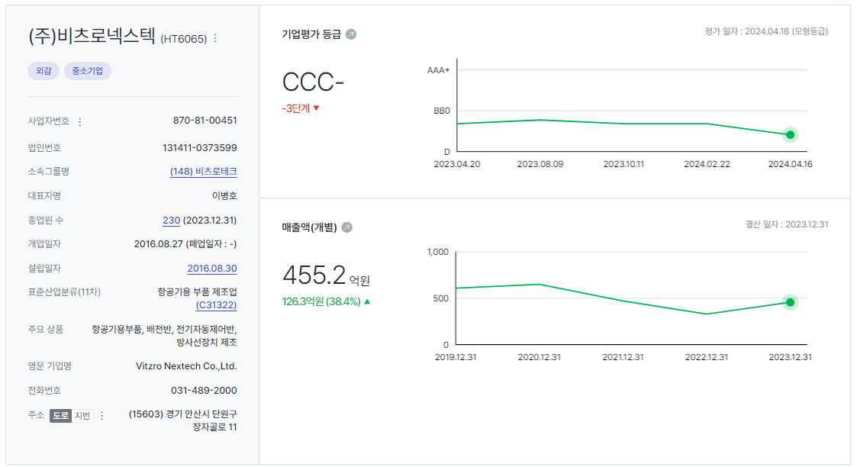
D01000 | 기초데이터 | 날짜 | 점수/비율 | 평가기준일
D01010 | 재무평점 |  |  | 2024-09-30
D01020 | 급여인상율(%) | 2024-07-31 | 1.93
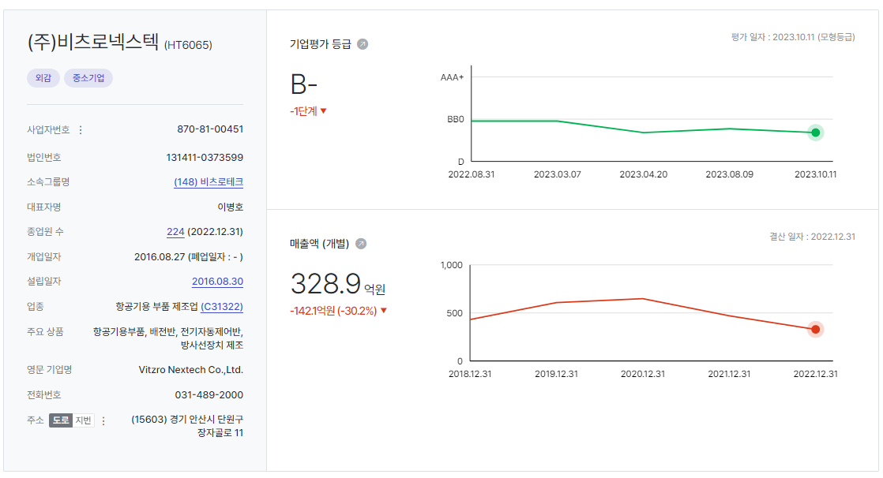
D01030 | 사무실임대료증가율(%) | 2024-07-31 | 0.74
D01040 | 소비자물가상승률(%) | 2024-07-31 | 1.93
D01050 | -
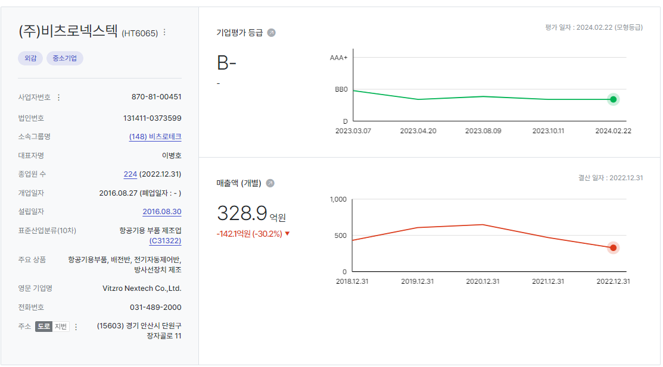
D01060 | 무위험이자율(%) | 2024-07-31 | 3.59
D01070 | 위험프리미엄(%) | 2024-07-31 | 11.69
D01080 | 생산자물가상승률(%) | 2024-07-31 | 1.62

WACC
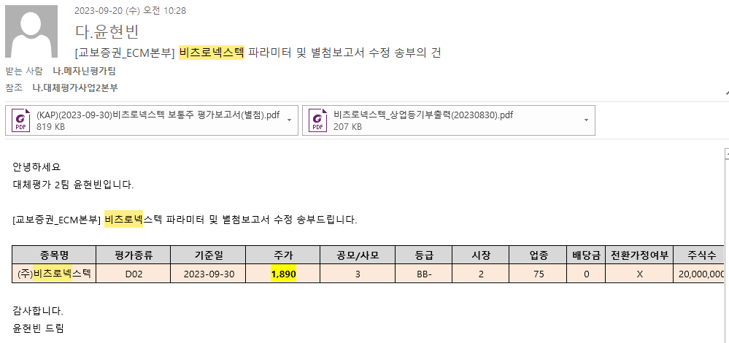
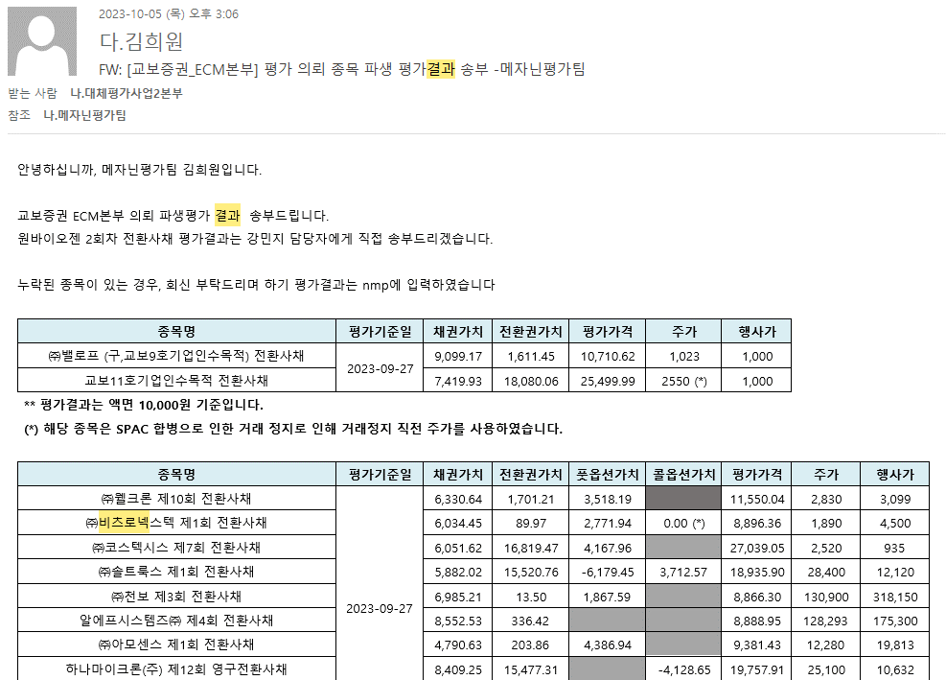
D10000 | [D10000] WACC | 2024-06-01 |  |  |  | Diff | 20231231 |  | 회사명 | 교보증권
D10010 | [D10010] 자산총계 | 75,175 |  |  |  | -6,426 | 81,601 |  | 구분 | 전환사채
D10020 | [D10020] 부채총계 | 62,787 |  |  |  | -5,804 | 68,590 |  | 취득일자 | 2021-09-14
D10030 | [D10030] 자본총계 | 12,388 |  |  |  | -622 | 13,011 |  | 취득가격(총액) | 20,000,000,000
D10040 | [D10040] 부채비율(%) | 506.83 |  |  |  | -20 | 527.19 |  | 취득수량
D10050 | [D10050] 단기차입금 | 19,147 |  |  |  | 4,772 | 14,375 |  | 주당 취득가격
D10060 | [D10060] 유동성장기부채 | 0 |  |  |  |  | -
D10070 | [D10070] 장기사채(계) | 10,394 |  |  |  | -6,733 | 17,127
D10080 | [D10080] 장기차입금(계) | 1,907 |  |  |  | 1,802 | 104 |  | 2024-07-31 | 신용등급 | 1년 | 2년 | 3년 | 5년
D10090 | [D10090] 금융리스부채 | 0 |  |  |  | -41 | 41 |  | 무보증공모채 | A+ | 3.67 | 3.74 | 3.88 | 4.33
D10100 | [D10100] 기타재무부채 | 0 |  |  |  |  | - |  | 무보증공모채 | A | 3.86 | 3.92 | 4.14 | 4.75
D10110 | [D10110] 재무부채(계) | 31,448 | 253.86 | 우선주 자본금 |  | -199 | 31,647 |  | 무보증공모채 | A- | 4.11 | 4.22 | 4.58 | 5.28
D10120 | [D10120] 우선주자본금 |  |  |  |  |  |  |  | 무보증공모채 | BBB+ | 5.49 | 6.41 | 7.03 | 7.31
D10130 | [D10130] 보통주자본(계) | 12,388 |  |  |  | -622 | 13,011 |  | 무보증공모채 | BBB | 6.17 | 7.36 | 8.07 | 8.36
D10140 | [D10140] 재무부채 반영 자산총계 | 43,836 |  |  |  | -822 | 44,658 |  | 무보증공모채 | BBB- | 7.17 | 8.53 | 9.44 | 9.78
D10150 | [D10150] [보통주발행주식수] | 21,555,555 |  |  |  | 1,555,555 | 20,000,000 |  | 무보증공모채 | BB+ | 9.24 | 10.51 | 11.71 | 12.30
D10160 | [D10160] [보통주자기주식수] |  |  |  |  |  |  |  | 무보증공모채 | BB | 10.09 | 11.43 | 13.11 | 13.40
D10170 | [D10170] 유통보통주식수 | 21,555,555 |  |  |  | 1,555,555 | 20,000,000 |  | 무보증공모채 | BB- | 11.23 | 12.69 | 14.36 | 14.63
D10180 | [D10180] 타인자본비율(%) | 71.74 | 28.06 |  |  | 0.87 | 70.87 |  | 무보증공모채 | B+ | 13.31 | 14.67 | 16.29 | 16.94
D10190 | [D10190] 우선주자기자본비율(%) |  |  |  |  |  |  |  | 무보증공모채 | B | 15.02 | 16.42 | 17.8 | 18.66
D10200 | [D10200] 보통주자기자본비율(%) | 28.26 | 71.94 |  |  | -0.87 | 29.13 |  | 무보증공모채 | B- | 16.11 | 17.67 | 19.12 | 19.88
D10210 | [D10210] 무위험이자율(%) | 3.59 |  |  |  | -0.05 | 3.64 |  | 무보증사모채 | A+ | 3.95 | 4.06 | 4.25 | 4.71
D10220 | [D10220] 위험프리미엄(%) | 11.69 |  |  |  | 0.54 | 11.15 |  | 무보증사모채 | A | 4.17 | 4.27 | 4.55 | 5.19
D10230 | [D10230] 주식베타 | 0.7970 |  |  |  | -0.05 | 0.8427 |  | 무보증사모채 | A- | 4.52 | 4.64 | 5.06 | 5.77
D10240 | [D10240] 상관계수 |  |  |  |  |  |  |  | 무보증사모채 | BBB+ | 6.06 | 6.93 | 7.65 | 7.95
D10250 | [D10250] 업종부채비율(%) | 39.01 |  |  |  | 2.32 | 36.69 |  | 무보증사모채 | BBB | 6.85 | 7.99 | 8.78 | 9.15
D10260 | [D10260] 무부채기업베타 | 0.61 |  |  |  | -0.04 | 0.65 |  | 무보증사모채 | BBB- | 7.86 | 9.28 | 10.28 | 10.64
D10270 | [D10270] 해당기업베타 | 1.82 | 0.79 |  |  | -0.04 | 1.86 |  | 무보증사모채 | BB+ | 9.82 | 11.31 | 12.62 | 13.21
D10280 | [D10280] 재무평점 |  |  |  |  |  |  |  | 무보증사모채 | BB | 10.85 | 12.26 | 14 | 14.31
D10290 | [D10290] 법인세율(%) | 20.90 | 2028 | 전기등급 |  |  | 20.90 |  | 무보증사모채 | BB- | 12 | 13.55 | 15.28 | 15.61
D10300 | [D10300] 세전타인자본비용(%) | 10.64 |  | BBB- |  | -0.82 | 11.46 |  | 무보증사모채 | B+ | 14.09 | 15.5 | 17.22 | 17.93
D10310 | [D10310] 세후타인자본비용(%) | 8.42 |  |  |  | -0.65 | 9.06 |  | 무보증사모채 | B | 15.81 | 17.33 | 18.76 | 19.65
D10320 | [D10320] 우선주자기자본비용(%) |  |  | 자본비용역전 |  |  |  |  | 무보증사모채 | B- | 16.98 | 18.61 | 20.13 | 20.89
D10330 | [D10330] 보통주자기자본비용(%) | 14.86 |  | 이상없음 |  | 0.08 | 14.78
D10340 | [D10340] 가중평균자본비용(WACC)(%) | 13.05 |  |  |  | -0.20 | 13.25 |  | <세전타인자본비용>
D10350 | [D10350] 순자산가치(NAV) | 12,388 |  | 주식수변동 |  | -622 | 13,011 |  | 증분차입
D10360 | [D10360] 유통발행주식수 | 21,555,555 |  | 주식수변동 |  | 1,555,555 | 20,000,000 |  | 이자/이자부부채 | 4.35
D10370 | [D10370] 1주당순자산가치(NAV)(원) | 575 |  |  |  | -76 | 651
 | 1주당가치(DCF)(원) | 1,027 | ▽29.77% | 자본잠식여부 |  | -435 | 1,462
 |  |  |  | 해당없음

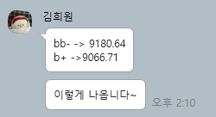
D10400 | [D10400] 할인율 조정 | 20221231K
D10410 | [D10410] 규모 및 비상장 프리미엄 | 2.00

 | DCF 규모 및 비상장 프리미엄 판단기준 | 프리미엄(%)
 | 1. 코넥스 상장기업 또는 IPO 예정기업(1년 이내) | 0~1%
 | 1. 외감기업이며, 매출액 규모가 1000억원 이상인 경우 | 1~2% |  |  |  |  |  |  |  | 2024-04-02
 | 1. 외감기업이며, 매출액 규모가 1000억원 미만인 경우 | 2~3%
 | 1. 비외감기업인 경우 | 3~4%
 | 1. 중소벤처기업 등 | 4~5%

 |  |  |  |  |  |  |  |  |  |  |  |  |  |  |  |  |  |  | 주가가 행사가액에 비해 너무 낮아서 전환하지 않을 것으로 가정하였음
 |  | 0.00% | -100.00% | -38.00% | -11.66% | 0.00%
 | Track Record / 고객사명 | DCF | Multiple | 최종가 | BPS | EPS | PER | PBR |  | 종목명 | 평가종류 | 기준일 | 주가 | 공모/사모 | 등급 | 시장 | 업종 | 배당금 | 전환가정여부 | 주식수
 | 2024-09-30 | 1,027 |  | 1,027 | 575 | -459 | -2.24 | 1.79 |  | (주)비츠로넥스텍 | D02 | 2024-09-30 | 1,027 | 3 | B+ | 2 | 75 | 0 | X | 21,555,555
 | 2024-06-30 | 1,657 |  | 1,657 | 651 | -459 | -3.61 | 2.55 |  | (주)비츠로넥스텍 | D02 | 2024-06-30 | 1,657 | 3 | B+ | 2 | 75 | 0 | X | 20,000,000
 | 2024-03-31 | 1,462 |  | 1,462 | 651 | -459 | -3.19 | 2.25 |  | (주)비츠로넥스텍 | D02 | 2024-03-31 | 1,462 | 3 | B+ | 2 | 75 | 0 | X | 20,000,000
 | 2023-12-31 | 2,093 |  | 2,093 | 1,123 | -459 | -4.56 | 1.86 |  | (주)비츠로넥스텍 | D02 | 2023-12-31 | 2,093 | 3 | B+ | 2 | 75 | 0 | X | 20,000,000
 | 2023-09-30 | 1,890 |  | 1,890 | 1,254 | -459 | -4.12 | 1.51 |  | (주)비츠로넥스텍 | D02 | 2023-09-30 | 1,890 | 3 | BB- | 2 | 75 | 0 | X | 20,000,000
 | 2023-06-30 | 1,794 |  | 1,794 | 1,254 | -459 | -3.91 | 1.43 |  | (주)비츠로넥스텍 | D02 | 2023-06-30 | 1,794 | 3 | BB- | 2 | 75 | 0 | X | 20,000,000
 | 2023-03-31 | 1,813 |  | 1,813 | 1,281 | -426 | -4.25 | 1.41 |  | (주)비츠로넥스텍 | D02 | 2023-03-31 | 1,813 | 3 | BB- | 2 | 75 | 0 | X | 20,000,000
 | 2022-12-31 | 1,962 |  | 1,962 | 1,392 | 24 | 82.97 | 1.41 |  | (주)비츠로넥스텍 | D02 | 2022-12-31 | 1,962 | 3 | BB- | 2 | 75 | 0 | X | 20,000,000
 | 2022-09-30 | 2,091 | 0 | 1,045 | 1,442 | 24 | 44.19 | 0.72
 | 2022-06-30 | 2,688 | 0 | 2,688 | 1,564 | 24 | 113.65 | 1.72
 | 2022-03-31 | 3,137 | 0
 | 2021-12-31 | 4,018 | 0
 | 2021-09-30 | 4,512

감가상각추정
[D20000] 감가상각비 추정 | 20191231K | 20201231K | 20211231K | 20221231K | 20221231Y | 20231231Z | 20241231Z | 20251231Z | 20261231Z | 20271231Z | 20281231Z
[D20010] 감가상각률(%) |  | 9.19 | 7.24 | 5.96 | 5.96 | 6.06 | 6.06 | 6.06 | 6.06 | 6.06 | 6.06
[D20020] 판관비상감가상각비율(%) |  | 5.37 | 9.50 | 9.95 | 9.95 | 10.60 | 10.60 | 10.60 | 10.60 | 10.60 | 10.60
[D20030] 유형자산재투자율(%) |  | 83.22 | 124.82 | 103.12 | 103.12 | 102.20 | 102.20 | 102.20 | 102.20 | 102.20 | 102.20
[D20040] 무형자산상각률(%) |  | 23.48 | 27.09 | 30.71 | 30.71 | 29.25 | 29.25 | 29.25 | 29.25 | 29.25 | 29.25
[D20050] 판관비상무형자산상각비율(%) |  | 100.00 | 100.00 | 100.00 | 100.00 | 100.00 | 100.00 | 100.00 | 100.00 | 100.00 | 100.00
[D20060] 무형자산재투자율(%) |  | 13.19 | 69.19 | 113.82 | 113.82 | 102.20 | 102.20 | 102.20 | 102.20 | 102.20 | 102.20
[D20070] 감가상각비(CF) | 2,239 | 2,289 | 1,926 | 1,698 | 1,698 | 1,729 | 1,933 | 2,053 | 2,180 | 2,315 | 2,459
[D20080] 감가상각비(IS) | 44 | 123 | 183 | 169 | 169 | 197 | 204 | 217 | 231 | 245 | 260 |  |  | 2020년 | 2021년 | 2022년 | 2023년
[D20090] 감가상각대상자산(BV) | 15,869 | 15,485 | 15,963 | 16,016 | 16,016 | 16,054 | 16,096 | 16,141 | 16,189 | 16,239 | 16,293 |  | 건설中 | 43 | 1,405 | 99 | 0
[D20100] 감가상각누계액 | 9,048 | 11,113 | 12,518 | 14,110 | 14,110 | 15,838 | 17,771 | 19,824 | 22,004 | 24,319 | 26,778 |  | 영업권
[D20110] 취득원가 | 24,917 | 26,598 | 28,481 | 30,126 | 30,126 | 31,892 | 33,867 | 35,965 | 38,193 | 40,558 | 43,071 |  | 회원권 | 143 | 143 | 143 | 143
[D20120] 순취득액 |  | 1,905 | 2,404 | 1,751 | 1,751 | 1,766 | 1,975 | 2,098 | 2,228 | 2,365 | 2,513
[D20130] 무형자산상각비(CF) | 445 | 417 | 383 | 398 | 398 | 392 | 346 | 348 | 350 | 352 | 354
[D20140] 무형자산상각비(IS) | 445 | 417 | 383 | 398 | 398 | 392 | 346 | 348 | 350 | 352 | 354
[D20150] 무형자산(BV) | 1,776 | 1,414 | 1,296 | 1,351 | 1,351 | 1,183 | 1,190 | 1,197 | 1,204 | 1,211 | 1,218
[D20160] 순취득액 |  | 55 | 265 | 453 | 453 | 224 | 353 | 355 | 357 | 359 | 361
 |  |  |  |  | 생산자물가상승률 | 101.62
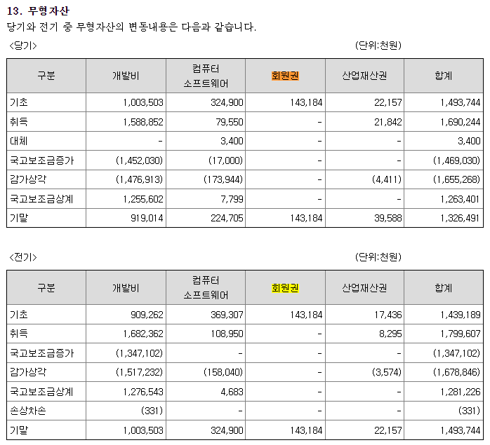
 |  |  |  |  | IMF경제성장률평균 | 102.20 |  | DCF가격
 |  |  |  |  | 추정성장률평균 | 121.23 |  | 1,027
[D21000] 감가상각 계산비율 | 20191231K | 20201231K | 20211231K | 20221231K | 2023 | WA 3Y |  | 전기비율 |  | Aver 3Y | Aver 2Y | Avg 2Y | WA 2Y | WA 3Y
[D21010] 감가상각률(%) |  | 9.19 | 7.24 | 5.96 | 5.74 | 6.06 |  |  | 2 | 6.31 | 5.85 | 8.21 | 5.81 | 6.06
[D21020] 판관비상감가상각비율(%) |  | 5.37 | 9.50 | 9.95 | 11.40 | 10.60 |  |  | 3 | 10.28 | 10.68 | 7.44 | 10.92 | 10.60
[D21030] 유형자산재투자율(%) |  | 83.22 | 124.82 | 103.12 | 104.00 | 102.20 | 100.31 |  | 4 | 110.65 | 103.56 | 104.02 | 103.71 | 107.18
[D21040] 무형자산상각률(%) |  | 23.48 | 27.09 | 30.71 | 29.01 | 29.25 |  |  | 5 | 28.93 | 29.86 | 25.28 | 29.57 | 29.25
[D21050] 판관비상무형자산상각비율(%) |  | 100.00 | 100.00 | 100.00 | 100.00 | 100.00 |  |  | 6 | 100.00 | 100.00 | 100.00 | 100.00 | 100.00
[D21060] 무형자산재투자율(%) |  | 13.19 | 69.19 | 113.82 | 57.13 | 102.20 | 91.29 |  | 7 | 80.05 | 85.47 | 41.19 | 76.03 | 78.04
 |  | 3.53% | 4.09% | 5.16% | 5.16% | 3.80% | 3.02% | 2.75% | 2.51% | 2.29% | 2.09%

[D22000] |  |  |  |  | 2022 | 2023 | 2024 | 2025 | 2026 | 2027 | 2028
[D22010] 1.감가상각비(CF) |  |  |  |  | 2,096 | 2,121 | 2,279 | 2,401 | 2,530 | 2,667 | 2,813
[D22020] 2.자본적지출 |  | 1,960 | 2,669 | 2,204 | 2,204 | 1,990 | 2,328 | 2,453 | 2,585 | 2,724 | 2,874
[D22030] 3.NWC증감 |  |  |  |  |  | -4,112 | 15,169 | 7,404 | 8,472 | 9,856 | 11,243
[D22040] 4.조정사항(b) |  |  |  |  |  | -4,243 | 15,218 | 7,456 | 8,527 | 9,913 | 11,304

유형자산 구분 | 내용연수 | 감가상각률 | BV
건물 | 40 | 2.50
구축물 | 20 | 5.00
기계장치 | 10 | 10.00
차량운반구 | 5 | 20.00
비품 | 5 | 20.00
기타유형자산 | 5 | 20.00

유형자산 구분 | 기초BV | 취득 | 처분 | 대체 | 감가상각비 | 기말BV | 비중 | 상각률 1 | 상각률 2
건물 |  |  |  |  |  | 0 |  | #DIV/0!
구축물 |  |  |  |  |  | 0 |  | #DIV/0!
기계장치 |  |  |  |  |  | 0 |  | #DIV/0!
차량운반구 |  |  |  |  |  | 0 |  | #DIV/0!
비품 |  |  |  |  |  | 0 |  | #DIV/0!
기타유형자산 |  |  |  |  |  | 0 |  | #DIV/0!
건설중인자산 |  |  |  |  |  | 0
계 | 0 | 0 | 0 | 0 | 0 | 0 | 0.00% | #DIV/0! | -
 |  |  |  |  |  | -

무형자산 구분 | 내용연수 | 감가상각률
영업권 | 10 | 10.00
산업재산권 | 5 | 20.00
기타무형자산 | 5 | 20.00

무형자산 구분 | 기초BV | 취득 | 처분 | 대체 | 무형상각비 | 기말BV | 비중 | 상각률 1 | 상각률 2
영업권 |  |  |  |  |  | 0 |  | #DIV/0!
산업재산권 |  |  |  |  |  | 0 |  | #DIV/0!
기타무형자산 |  |  |  |  |  | 0 |  | #DIV/0!
계 | 0 | 0 | 0 | 0 | 0 | 0 | 0.00% | #DIV/0! | -

11. 유형자산 |  |  |  |  |  |  |  | 25. 비용의 성격별 분류
(1) 당기와 전기 중 유형자산의 변동내용은 다음과 같습니다. |  |  |  |  |  |  |  | 당기와 전기의 비용의 성격별 분류는 다음과 같습니다.
<당기> | (단위:천원) |  |  |  |  |  |  | (단위: 천원)
구분 | 기초 | 취득 | 처분 | 감가상각 | 대체 | 기말 |  | 구분 | 당기 | 전기
<취득원가> |  |  |  |  |  |  |  | 상품원가 | - | 13,000
토지 | 15,243,527 | - | - | - | - | 15,243,527 |  | 원재료와 저장품사용 | 24,128,972 | 16,073,473
건물 | 11,045,993 | - | - | - | - | 11,045,993 |  | 종업원급여 | 15,109,956 | 13,265,548
기계장치 | 13,805,491 | 1,653,632 | - | - | 95,103 | 15,554,266 |  | 임차료 | 83,059 | 41,232
차량운반구 | 33,854 | - | - | - | - | 33,854 |  | 운반비 | 201,521 | 207,763
공구와기구 | 973,456 | 31,162 | - | - | - | 1,004,618 |  | 경상연구개발비 | 1,549,117 | 374,872
집기비품 | 1,423,325 | 112,808 | - | - | - | 1,536,133 |  | 감가상각비 | 1,728,835 | 1,698,088
시설장치 | 1,126,680 | 3,000 | - | - | - | 1,129,680 |  | 무형자산상각비 | 391,866 | 397,620
사용권자산 | 1,731,182 | 349,040 | -132,404 | - | -1,520,074 | 427,744 |  | 기타 | 10,233,770 | 7,485,040
건설중자산 | 98,504 | 143,006 | - | - | -98,504 | 143,006 |  | 합계(주1) | 53,427,096 | 39,556,635
합계 | 45,482,012 | 2,292,648 | -132,404 | - | -1,523,475 | 46,118,781 |  | (주1) 포괄손익계산서상의 매출원가와 판매비와관리비를 합한 금액입니다.
<감가상각누계액>
건물 | -848,348 | - | - | -276,150 | - | -1,124,498 |  | 24. 판매비와관리비
기계장치 | -8,596,882 | - | - | -1,151,595 | - | -9,748,477 |  | 당기 및 전기 판매비와관리비의 내역은 다음과 같습니다.
차량운반구 | -30,515 | - | - | -1,431 | - | -31,946 |  | (단위: 천원)
공구와기구 | -860,955 | - | - | -54,979 | - | -915,934 |  | 구분 | 당기 | 전기
집기비품 | -1,122,374 | - | - | -119,901 | - | -1,244,702 |  | 급여 | 3,725,979 | 3,209,916
시설장치 | -1,012,013 | - | - | -55,289 | - | -1,067,303 |  | 퇴직급여 | 345,768 | 354,058
사용권자산 | -1,638,985 | - | 129,895 | -169,709 | 1,520,074 | -158,725 |  | 복리후생비 | 668,280 | 504,535
합계 | -14,110,072 | - | 129,895 | -1,829,054 | 1,520,074 | -14,291,585 |  | 임차료 | 438 | 3,652
<국고보조금> |  |  |  |  |  |  |  | 접대비 | 134,404 | 119,345
기계장치 | - | 1,337,623 | - | 85,932 | - | -1,251,692 |  | 감가상각비 | 197,074 | 169,258
집기비품 | -10,922 | -17,222 | - | 6,863 | - | -21,280 |  | 무형자산상각비 | 391,866 | 397,620
합계 | -10,922 | -1,354,845 | - | 92,795 | - | -1,272,972 |  | 세금과공과 | 91,689 | 59,497
<순장부금액> |  |  |  |  |  |  |  | 광고선전비 | 249,901 | 172,631
토지 | 15,243,527 | - | - | - | - | 15,243,527 |  | 경상연구개발비 | 1,510,985 | 314,960
건물 | 10,197,645 | - | - | -276,150 | - | 9,921,495 |  | 대손상각비 | 1,514,534 | -
기계장치 | 5,208,609 | 316,009 | - | -1,065,664 | 95,103 | 4,554,058 |  | 여비교통비 | 248,295 | 163,479
차량운반구 | 3,339 | - | - | -1,431 | - | 1,908 |  | 통신비 | 8,989 | 5,201
공구와기구 | 112,501 | 31,162 | - | -54,979 | - | 88,684 |  | 운반비 | 10,734 | 12,531
집기비품 | 287,603 | 95,586 | - | -113,038 | - | 270,151 |  | 수선비 | 2,361 | 2,915
시설장치 | 114,667 | 3,000 | - | -55,289 | - | 62,377 |  | 보험료 | 336,730 | 281,282
사용권자산 | 92,197 | 349,040 | -2,509 | -169,709 | - | 269,019 |  | 소모품비 | 6,045 | 80
건설중자산 | 98,504 | 143,006 | - | - | -98,504 | 143,006 |  | 사무용품비 | 92 | 137
합계 | 31,358,591 | 937,803 | -2,509 | -1,736,259 | 3,400 | 30,554,225 |  | 도서인쇄비 | 7,318 | 2,374
 |  |  |  |  |  |  |  | 교육훈련비 | 6,855 | 10,148
<전기> | (단위:천원) |  |  |  |  |  |  | 지급수수료 | 1,811,856 | 1,548,910
구분 | 기초 | 취득 | 처분 | 감가상각 | 대체 | 기말 |  | 수출제비용 | 104,679 | 210,652
<취득원가> |  |  |  |  |  |  |  | 시장개척비 | 59,407 | -
토지 | 15,243,527 | - | - | - | - | 15,243,527 |  | 포장비 | 4,690 | -
건물 | 11,045,993 | - | - | - | - | 11,045,993 |  | 합계 | 11,438,969 | 7,543,179
기계장치 | 12,130,498 | 270,084 | - | - | 1,404,909 | 13,805,491
차량운반구 | 33,854 | - | - | - | - | 33,854
공구와기구 | 962,996 | 10,460 | - | - | - | 973,456
집기비품 | 1,280,349 | 142,976 | - | - | - | 1,423,325
시설장치 | 1,109,680 | 17,000 | - | - | - | 1,126,680
사용권자산 | 1,934,504 | 162,834 | -366,157 | - | - | 1,731,182
건설중자산 | 1,404,909 | 256,688 | -158,184 | - | -1,404,909 | 98,504
합계 | 45,146,311 | 860,042 | -524,340 | - | - | 45,482,012
<감가상각누계액>
건물 | -572,198 | - | - | -276,150 | - | -848,348
기계장치 | -7,587,504 | - | - | -1,009,377 | - | -8,596,882
차량운반구 | -29,085 | - | - | -1,431 | - | -30,515
공구와기구 | -791,839 | - | - | -69,116 | - | -860,955
집기비품 | -1,015,527 | - | - | -106,846 | - | -1,122,374
시설장치 | -925,594 | - | - | -86,419 | - | -1,012,013
사용권자산 | -1,596,637 | - | 108,828 | -151,176 | - | -1,638,985
합계 | -12,518,385 | - | 108,828 | -1,700,515 | - | -14,110,072
<국고보조금>
집기비품 | -15,776 | - | - | 2,427 | - | -13,349
합계 | -15,776 | - | - | 2,427 | - | -13,349
<순장부금액>
토지 | 15,243,527 | - | - | - | - | 15,243,527
건물 | 10,473,795 | - | - | -276,150 | - | 10,197,645
기계장치 | 4,542,993 | 270,084 | - | -1,009,377 | 1,404,909 | 5,208,609
차량운반구 | 4,769 | - | - | -1,431 | - | 3,339
공구와기구 | 171,157 | 10,460 | - | -69,116 | - | 112,501
집기비품 | 249,046 | 142,976 | - | -104,419 | - | 287,603
시설장치 | 184,086 | 17,000 | - | -86,419 | - | 114,667
사용권자산 | 337,867 | 162,834 | -257,329 | -151,176 | - | 92,197
건설중자산 | 1,404,909 | 256,688 | -158,184 | - | -1,404,909 | 98,504
합계 | 32,612,151 | 860,042 | -415,513 | -1,698,088 | - | 31,358,591

NWC추정
D50000 | [D50000] 순운전자본 추정을 위한 자료 | 20191231K | 20201231K | 20211231K | 20221231K | 20221231Y | 20231231Z | 20241231Z | 20251231Z | 20261231Z | 20271231Z | 20281231Z
D50010 | [D50010] 매출액 | 60,770 | 64,876 | 47,100 | 32,892 | 32,892 | 45,523 | 64,085 | 74,554 | 86,734 | 100,904 | 117,389
D50020 | [D50020] 매출원가 | 51,102 | 53,121 | 39,694 | 32,013 | 32,013 | 41,988 | 48,281 | 56,168 | 65,344 | 76,020 | 88,440
D50030 | [D50030] 매출액증가율(%) | 0.00 | 6.8% | -27.4% | -30.2% | 0.0% | 38.4% | 40.78 | 16.34 | 16.34 | 16.34 | 16.34
D50040 | [D50040] 매출채권회전율(%) | 4.18 | 3.14 | 1.56 | 0.95 | 0.95 | 1.52 | 1.52 | 1.52 | 1.52 | 1.52 | 1.52
D50050 | [D50050] 재고자산회전율(%) | 0.00 | 0.00 | 93.84 | 70.05 | 70.05 | 66.30 | 66.30 | 66.30 | 66.30 | 66.30 | 66.30
D50060 | [D50060] 매입채무회전율(%) | 11.59 | 11.61 | 7.84 | 7.48 | 7.48 | 8.29 | 8.29 | 8.29 | 8.29 | 8.29 | 8.29
D50070 | [D50070] (매출채권+선급비용)/이자수입성자산(%) | 236.32 | 859.53 | 178.64 | 125.73 | 125.73 | 265.66 | 265.66 | 265.66 | 265.66 | 265.66 | 265.66
D50080 | [D50080] (매입채무+미지급비용)/이자지급성부채(%) | 52.14 | 43.47 | 41.75 | 27.85 | 27.85 | 35.09 | 35.09 | 35.09 | 35.09 | 35.09 | 35.09
D50090 | [D50090] 선급비용회전율(%) | 0.00 | 0.00 | 0.00 | 0.00 | 0.00 | 0.00 | 0.00 | 0.00 | 0.00 | 0.00 | 0.00
D50100 | [D50100] 미지급비용회전율(%) | 0.00 | 0.00 | 0.00 | 0.00 | 0.00 | 0.00 | 0.00 | 0.00 | 0.00 | 0.00 | 0.00
D50110 | [D50110] 순운전자본 추정 |  |  |  |  |  | 2023 | 2024 | 2025 | 2026 | 2027 | 2028
D50120 | [D50120] 매출채권(공사미수금등 포함) | 14,531 | 26,844 | 33,362 | 36,080 | 36,080 | 39,390 | 57,487 | 67,062 | 78,018 | 90,764 | 105,304
D50130 | [D50130] 선급비용 | 579 | 446 | 576 | 823 | 823 | 826 | 1,162 | 1,351 | 1,571 | 1,827 | 2,125
D50140 | [D50140] 재고자산(계) |  |  | 423 | 491 | 491 | 259 | 516 | 602 | 701 | 815 | 946
D50150 | [D50150] 기타운전자산 |  |  |  |  |  | 0 | 0 | 0 | 0 | 0 | 0
D50160 | [D50160] 운전자산(계) | 14,531 | 26,844 | 33,785 | 36,571 | 36,571 | 39,649 | 58,003 | 67,664 | 78,719 | 91,579 | 106,250
D50170 | [D50170] 매입채무(공사미지급금등 포함) | 4,410 | 4,743 | 5,378 | 3,176 | 3,176 | 10,367 | 13,552 | 15,809 | 18,392 | 21,397 | 24,824
D50180 | [D50180] 미지급비용 | 2,366 | 2,339 | 7,668 | 5,309 | 5,309 | 5,329 | 7,501 | 8,726 | 10,151 | 11,809 | 13,738
D50190 | [D50190] 기타운전부채 |  |  |  |  |  | 0 | 0 | 0 | 0 | 0 | 0
D50200 | [D50200] 운전부채(계) | 4,410 | 4,743 | 5,378 | 3,176 | 3,176 | 10,367 | 13,552 | 15,809 | 18,392 | 21,397 | 24,824
D50210 | [D50210] 순운전자본(NWC) | 10,121 | 22,101 | 28,407 | 33,395 | 33,395 | 29,283 | 44,451 | 51,855 | 60,327 | 70,183 | 81,426
D50220 | [D50220] 순운전자본변동분(△NWC) |  | 11,980 | 6,306 | 4,988 | 4,988 | (4,112) | 15,169 | 7,404 | 8,472 | 9,856 | 11,243
D50230 | [D50230] 이자수입성자산 및 이자지급성부채 추정
D50240 | [D50240] 현금및현금등가물 | 5,240 | 1,988 | 2,278 | 28,131 | 28,131 | 14,507 | 21,158 | 24,680 | 28,712 | 33,402 | 38,755
D50250 | [D50250] 단기금융상품 | 9 | 14 | 15,544 | 21 | 21 | 11 | 16 | 18 | 21 | 25 | 29
D50260 | [D50260] 단기투자증권 |  |  |  |  |  | 0 | 0 | 0 | 0 | 0 | 0
D50270 | [D50270] 단기대여금 | 334 | 334 | 334 | 334 | 334 | 172 | 251 | 293 | 341 | 397 | 460
D50280 | [D50280] 장기금융상품 | 811 | 839 | 842 | 866 | 866 | 447 | 651 | 760 | 884 | 1,028 | 1,193
운전자본 별도 추정
D50290 | [D50290] 장기투자증권 |  |  |  |  |  | 0 | 0 | 0 | 0 | 0 | 0
D50300 | [D50300] 장기대여금 |  |  |  |  |  | 0 | 0 | 0 | 0 | 0 | 0
D50310 | [D50310] 기타이자수입성자산 |  |  |  |  |  | 0 | 0 | 0 | 0 | 0 | 0
D50320 | [D50320] 이자수입성자산 | 6,394 | 3,175 | 18,998 | 29,352 | 29,352 | 15,137 | 22,076 | 25,751 | 29,958 | 34,852 | 40,437
D50330 | [D50330] 단기차입금 | 11,000 | 15,000 | 14,200 | 14,200 | 14,200 | 14,375 | 27,967 | 32,593 | 37,917 | 44,112 | 51,228
D50340 | [D50340] 유동성장기부채 | 800 | 695 | 338 | 58 | 58 | 60 | 114 | 133 | 155 | 180 | 209
D50350 | [D50350] 장기사채(계) |  |  | 16,679 | 16,167 | 16,167 | 17,127 | 31,842 | 37,108 | 43,170 | 50,222 | 58,324
D50360 | [D50360] 장기차입금(계) |  | 597 | 32 |  |  | 104 | 0 | 0 | 0 | 0 | 0
D50370 | [D50370] 금융리스부채 | 1,196 |  |  | 40 | 40 | 42 | 79 | 92 | 107 | 124 | 144
D50380 | [D50380] 정리및화의채무 |  |  |  |  |  | 0 | 0 | 0 | 0 | 0 | 0
D50390 | [D50390] 기타이자지급성부채 |  |  |  |  |  | 0 | 0 | 0 | 0 | 0 | 0
D50400 | [D50400] 이자지급성부채 | 12,996 | 16,292 | 31,249 | 30,465 | 30,465 | 31,708 | 60,002 | 69,926 | 81,349 | 94,638 | 109,905
 | 이자수익/이자수입성자산(%) | 0.28 | 0.66 | 0.12 | 0.17 | 0.17 | 0.00 | 0.00 | 0.00 | 0.00 | 0.00 | 0.00 |  | DCF가격
 | 이자비용/이자지급성부채(%) | 2.22 | 1.89 | 2.58 | 4.41 | 4.41 | 0.00 | 0.00 | 0.00 | 0.00 | 0.00 | 0.00 |  | 1,027
 |  | 0.17 | 0.34 | 0.60 | 1.02 | 1.02 | 0.64 | 0.69 | 0.70 | 0.70 | 0.70 | 0.69
D51000 | [D51000] 순운전자본 계산비율 | 20191231K | 20201231K | 20211231K | 20221231K | 20231231 | WA 3Y |  | 전기비율 |  | Aver 4Y | Aver 3Y | Aver 2Y | Avg 3Y | WA 4Y | WA 3Y | WA 2Y
D51010 | 매출채권회전율 | 4.18 | 3.14 | 1.56 | 0.95 | 1.21 | 1.52 | 2.52 |  | 2 | 2.46 | 1.88 | 1.26 | 2.96 | 1.89 | 1.52 | 1.15
D51020 | [D51020] 재고자산회전율 | 0.00 | 0.00 | 93.84 | 70.05 | 111.93 | 66.30 | 46.92 |  | 3 | 40.97 | 54.63 | 81.94 | 31.28 | 56.17 | 66.30 | 77.98
D51030 | 매입채무회전율 | 11.59 | 11.61 | 7.84 | 7.48 | 6.20 | 8.29 | 9.72 |  | 4 | 9.63 | 8.98 | 7.66 | 10.35 | 8.83 | 8.29 | 7.60
D51040 | [D51040] (매출채권+선급비용)/이자수입성자산(%) | 236.32 | 859.53 | 178.64 | 125.73 | 137.01 | 265.66 | 415.21 |  | 5 | 350.05 | 387.96 | 152.18 | 424.83 | 299.42 | 265.66 | 143.36
D51050 | [D51050] (매입채무+미지급비용)/이자지급성부채(%) | 52.14 | 43.47 | 41.75 | 27.85 | 51.52 | 35.09 | 44.05 |  | 6 | 41.30 | 37.69 | 34.80 | 45.79 | 37.57 | 35.09 | 32.48
D51060 | [D51060] 선급비용회전율
D51070 | [D51070] 미지급비용회전율
 | NWC/매출액 (%) | 17% | 34% | 60% | 102% | 102%

 |  | 2019년 | 2020년 | 2021년 | 2022년
 |  | 4.18 | 2.42 | 1.41 | 0.91
 |  | - | - | 93.84 | 65.20
 |  | 13.78 | 13.68 | 8.76 | 10.36

 | [ NWC 추정]
 |  | 2019 | 2020 | 2021 | 2022 | 2023 | 2024 | 2025 | 2026 | 2027
 | 매출액 | 60,770 | 64,876 | 47,100 | 32,892 | 58,380 | 80,517 | 94,943 | 102,980 | 107,099
 | 매출원가 | 51,102 | 53,121 | 39,694 | 32,013 | 48,070 | 64,783 | 74,646 | 79,116 | 80,402
 |  | 2019 | 2020 | 2021 | 2022 | 2023 | 2024 | 2025 | 2026 | 2027
 | 매출채권 | 14,531 | 26,844 | 33,362 | 36,080 | 27,747 | 38,269 | 45,125 | 48,945 | 50,903
 | 미수금 | 6 | 2 | 6 | 91
 | 미수수익 | 105 | 123 | 140 | 157
 | 단기대여금 | 334 | 334 | 334 | 334
(매출연동) | 운전자산(계) | 14,976 | 27,303 | 33,842 | 36,662 | 31,614 | 43,601 | 51,413 | 55,765 | 57,996
 | 운전자산회전율(평잔) | 3.53 | 3.07 | 1.54 | 0.93 | Aver 3Y | 1.85

 | 매입채무 | 4,410 | 4,743 | 5,378 | 3,176
 | 미지급금 | 336 | 171 | 20 | 103
 | 미지급비용 | 2,366 | 2,339 | 7,668 | 5,309
 | 예수보증금 | 243 | 963 | 162 | 3,119
(매출원가연동) | 운전부채(계) | 7,355 | 8,216 | 13,228 | 11,707 | 11,017 | 14,847 | 17,108 | 18,132 | 18,427
 | 운전부채회전율(평잔) | 7.99 | 6.82 | 3.7 | 2.57 | Aver 3Y | 4.36

(매출원가연동) | 초과청구공사 | 8,362 | 4,708 | 5,525 | 26,147 | 8,052 | 10,851 | 12,504 | 13,252 | 13,468
 | 초과청구공사회전율(평잔) | 2.86 | 8.13 | 7.76 | 2.02 | Aver 3Y | 5.97

BS추정
D60000 | [D60000] 대차대조표 추정을 위한 자료 | 20191231K | 20201231K | 20211231K | 20221231K | 20221231Y | 20231231Z | 20241231Z | 20251231Z | 20261231Z | 20271231Z | 20281231Z
D60010 | [D60010] 매출채권 | 14,531 | 26,844 | 33,362 | 36,080 | 36,080 | 39,390 | 57,487 | 67,062 | 78,018 | 90,764 | 105,304
D60020 | [D60020] 선급비용 | 579 | 446 | 576 | 823 | 823 | 826 | 1,162 | 1,351 | 1,571 | 1,827 | 2,125
D60030 | [D60030] 재고자산 | 0 | 0 | 423 | 491 | 491 | 259 | 516 | 602 | 701 | 815 | 946
D60040 | [D60040] 기타운전자산 | 0 | 0 | 0 | 0 | 0 | 0 | 0 | 0 | 0 | 0 | 0
D60050 | [D60050] 매입채무 | 4,410 | 4,743 | 5,378 | 3,176 | 3,176 | 10,367 | 13,552 | 15,809 | 18,392 | 21,397 | 24,824
D60060 | [D60060] 미지급비용 | 2,366 | 2,339 | 7,668 | 5,309 | 5,309 | 5,329 | 7,501 | 8,726 | 10,151 | 11,809 | 13,738
D60070 | [D60070] 기타운전부채 | 0 | 0 | 0 | 0 | 0 | 0 | 0 | 0 | 0 | 0 | 0
D60080 | [D60080] 당기순이익(손실) | 4,795 | 5,382 | 473 | (9,181) | 0 | 0 | 4,422 | 5,664 | 7,131 | 8,860 | 10,895
D60090 | [D60090] (매출채권+선급비용+기타)/당좌자산(%) | 59.92 | 85.26 | 63.01 | 54.46 | 54.46 | 62.45 | 62.45 | 62.45 | 62.45 | 62.45 | 62.45
D60100 | [D60100] 기타비유동자산/비유동자산(%) | 3.44 | 4.62 | 2.50 | 4.85 | 4.85 | 4.03 | 4.03 | 4.03 | 4.03 | 4.03 | 4.03
D60110 | [D60110] (매입채무+미지급비용+기타)/유동부채(%) | 22.57 | 22.65 | 38.14 | 15.81 | 15.81 | 24.39 | 24.39 | 24.39 | 24.39 | 24.39 | 24.39
D60120 | [D60120] (매입채무+미지급비용+기타)/부채총계(%) | 18.96 | 18.93 | 23.09 | 10.79 | 10.79 | 16.25 | 16.25 | 16.25 | 16.25 | 16.25 | 16.25
D60130 | [D60130] 대차대조표 추정 |  |  |  |  |  | 2023 | 2024 | 2025 | 2026 | 2027 | 2028
D60140 | [D60140] 당좌자산(계) | 25,215 | 32,009 | 53,859 | 67,758 | 67,758 | 64,402 | 93,920 | 109,556 | 127,454 | 148,275 | 172,037
D60150 | [D60150] 재고자산(계) |  |  | 423 | 491 | 491 | 259 | 516 | 602 | 701 | 815 | 946
D60160 | [D60160] 유동자산(계) | 25,215 | 32,009 | 54,281 | 68,249 | 68,249 | 64,661 | 94,436 | 110,158 | 128,155 | 149,090 | 172,983
D60170 | [D60170] 투자자산(계) | 811 | 839 | 842 | 866 | 866 | 22,231 | 29,491 | 40,354 | 53,544 | 69,438 | 88,543 | 문제없음
D60180 | [D60180] 유형자산(계) | 31,113 | 30,772 | 32,612 | 31,359 | 31,260 | 31,298 | 31,340 | 31,385 | 31,433 | 31,483 | 31,537
D60190 | [D60190] 토지 | 15,244 | 15,244 | 15,244 | 15,244 | 15,244 | 15,244 | 15,244 | 15,244 | 15,244 | 15,244 | 15,244
D60200 | [D60200] 감가상각대상자산 | 15,869 | 15,485 | 15,963 | 16,016 | 16,016 | 16,054 | 16,096 | 16,141 | 16,189 | 16,239 | 16,293
D60210 | [D60210] 감가상각비 | 2,239 | 2,289 | 1,926 | 1,698 | 1,698 | 1,729 | 1,933 | 2,053 | 2,180 | 2,315 | 2,459
D60220 | [D60220] 무형자산(계) | 1,776 | 1,414 | 1,296 | 1,351 | 1,351 | 1,183 | 1,190 | 1,197 | 1,204 | 1,211 | 1,218
D60230 | [D60230] 무형자산상각비 | 445 | 417 | 383 | 398 | 398 | 392 | 346 | 348 | 350 | 352 | 354
D60240 | [D60240] 기타비유동자산(계) | 1,200 | 1,606 | 894 | 1,720 | 1,720 | 2,297 | 2,604 | 3,062 | 3,618 | 4,288 | 5,093
D60250 | [D60250] 비유동자산(계) | 34,900 | 34,774 | 35,787 | 35,438 | 35,438 | 57,009 | 64,625 | 75,999 | 89,799 | 106,420 | 126,391
D60260 | [D60260] 자산총계 | 60,115 | 66,784 | 90,069 | 103,686 | 103,686 | 121,670 | 159,062 | 186,157 | 217,953 | 255,510 | 299,373
D60270 | [D60270] 유동부채(계) | 30,025 | 31,273 | 34,210 | 53,671 | 53,671 | 64,351 | 86,315 | 100,592 | 117,024 | 136,141 | 158,103
D60280 | [D60280] 비유동부채(계) | 5,719 | 6,146 | 22,285 | 24,945 | 24,945 | 32,249 | 43,255 | 50,409 | 58,643 | 68,223 | 79,229
D60290 | [D60290] 부채총계 | 35,744 | 37,419 | 56,495 | 78,617 | 78,617 | 96,600 | 129,570 | 151,001 | 175,667 | 204,364 | 237,332
D60300 | [D60300] 자본금 | 4,000 | 4,000 | 10,000 | 10,000 | 10,000 | 10,000 | 10,000 | 10,000 | 10,000 | 10,000 | 10,000
D60310 | [D60310] 자본잉여금 | 10,453 | 10,453 | 7,345 | 7,345 | 7,345 | 7,345 | 7,345 | 7,345 | 7,345 | 7,345 | 7,345
D60320 | [D60320] 자본조정 |  |  |  |  |  | 0 | 0 | 0 | 0 | 0 | 0
D60330 | [D60330] 기타포괄손익누계액 |  |  |  |  |  | 0 | 0 | 0 | 0 | 0 | 0
D60340 | [D60340] 이익잉여금 | 9,919 | 14,912 | 16,228 | 7,725 | 7,725 | 7,725 | 12,147 | 17,811 | 24,941 | 33,801 | 44,696
D60350 | [D60350] 자본총계 | 24,371 | 29,365 | 33,573 | 25,070 | 25,070 | 25,070 | 29,492 | 35,156 | 42,286 | 51,146 | 62,041
D60360 | [D60360] 부채와자본총계 | 60,115 | 66,784 | 90,069 | 103,686 | 103,686 | 121,670 | 159,062 | 186,157 | 217,953 | 255,510 | 299,373
 | 부채비율(%) | 146.67 | 127.43 | 168.28 | 313.59 | 313.59 | 385.32 | 439.35 | 429.52 | 415.42 | 399.57 | 382.54 |  | DCF가격
 | 유동비율(%) | 83.98 | 102.35 | 158.67 | 127.16 | 127.16 | 100.48 | 109.41 | 109.51 | 109.51 | 109.51 | 109.41 |  | 1,027
 | 자본잠식 비율(%) | 68.62 | 103.18 | 93.56 | 44.54 | 44.54 | 44.54 | 70.03 | 102.69 | 143.80 | 194.88 | 257.69
D61000 | [D61000] 대차대조표 계산비율 | 20191231K | 20201231K | 20211231K | 20221231K | YYYYYYYYA |  |  | 전기비율 |  | Aver 4Y | Aver 3Y | Aver 2Y | Aver 3Y | WA 4Y | WA 2Y
D61010 | [D61010] (매출채권+선급비용+기타)/당좌자산(%) | 59.92 | 85.26 | 63.01 | 54.46 | 62.45 | 62.45 | 69.91 |  |  | 65.66 | 67.58 | 58.74 | 69.40 | 63.73 | 57.31
D61020 | [D61020] (매입채무+미지급비용+기타)/유동부채(%) | 22.57 | 22.65 | 38.14 | 15.81 | 24.39 | 24.39 | 30.38 |  |  | 24.79 | 25.53 | 26.97 | 27.78 | 24.55 | 23.25
D61030 | [D61030] (매입채무+미지급비용+기타)/부채총계(%) | 18.96 | 18.93 | 23.09 | 10.79 | 16.25 | 16.25 | 21.01 |  |  | 17.94 | 17.60 | 16.94 | 20.33 | 16.93 | 14.89
D61040 | [D61040] 기타비유동자산/비유동자산(%) | 3.44 | 4.62 | 2.50 | 4.85 | 4.03 | 4.03 | 3.36 |  |  | 3.85 | 3.99 | 3.68 | 3.52 | 3.96 | 4.07

 | <자산계정의 변화 그래프>
 | [D60220] 무형자산(계) | 1,776 | 1,414 | 1,296 | 1,351 | 1,351
 | [D60180] 유형자산(계) | 31,113 | 30,772 | 32,612 | 31,359 | 31,260
 | [D60170] 투자자산(계) | 811 | 839 | 842 | 866 | 866
 | [D60150] 재고자산(계) | 0 | 0 | 423 | 491 | 491
 | [D60140] 당좌자산(계) | 25,215 | 32,009 | 53,859 | 67,758 | 67,758

 | <부채 및 계정의 변화 그래프>
 | [D60340] 이익잉여금 | 9,919 | 14,912 | 16,228 | 7,725 | 7,725
 | [D60310] 자본잉여금 | 10,453 | 10,453 | 7,345 | 7,345 | 7,345
 | [D60300] 자본금 | 4,000 | 4,000 | 10,000 | 10,000 | 10,000
 | [D60280] 비유동부채(계) | 5,719 | 6,146 | 22,285 | 24,945 | 24,945
 | [D60270] 유동부채(계) | 30,025 | 31,273 | 34,210 | 53,671 | 53,671

